Dashboard
FCN7 – Delivery Rate Matrix by Vehicle Type


Estimated Weight: | 500-999 lbs

Estimated Distance: | 61 - 70 mi

CAR |  | MID-SIZED | PICKUP TRUCK

$161.38 |  | $184.56 | $200.78




CARGO VAN |  | CARGO VAN WITH HIGH TOP | 16' BOX TRUCK

$246.98 |  | $268.72 | $356.38

26' BOX TRUCK

$415.78

Table_Price
Price Table Based on Travel Distance Intervals
Taxa de Desconto |  | 0%

Estimated Weight | Distance | VEHICLE
 |  | CAR | MID-SIZED | PICKUP TRUCK | CARGO VAN | CARGO VAN WITH HIGH TOP | 16' BOX TRUCK | 26' BOX TRUCK
0-99 lbs | 0 - 10 mi | 35 | 40 | 45 | 60 | 65 | 140 | 170
0-99 lbs | 11 - 20 mi | 50.23 | 58.26 | 65.13 | 85.33 | 93.12 | 170.23 | 205.13
0-99 lbs | 21 - 30 mi | 65.46 | 76.52 | 85.26 | 110.66 | 121.24 | 200.46 | 240.26
0-99 lbs | 31 - 40 mi | 80.69 | 94.78 | 105.39 | 135.99 | 149.36 | 230.69 | 275.39
0-99 lbs | 41 - 50 mi | 95.92 | 113.04 | 125.52 | 161.32 | 177.48 | 260.92 | 310.52
0-99 lbs | 51 - 60 mi | 111.15 | 131.3 | 145.65 | 186.65 | 205.6 | 291.15 | 345.65
0-99 lbs | 61 - 70 mi | 126.38 | 149.56 | 165.78 | 211.98 | 233.72 | 321.38 | 380.78
0-99 lbs | 71 - 80 mi | 141.61 | 167.82 | 185.91 | 237.31 | 261.84 | 351.61 | 415.91
0-99 lbs | 81 - 90 mi | 156.84 | 186.08 | 206.04 | 262.64 | 289.96 | 381.84 | 451.04
0-99 lbs | 91 - 100 mi | 172.07 | 204.34 | 226.17 | 287.97 | 318.08 | 412.07 | 486.17
0-99 lbs | 101 - 110 mi | 187.3 | 222.6 | 246.3 | 313.3 | 346.2 | 442.3 | 521.3
0-99 lbs | 111 - 120 mi | 202.53 | 240.86 | 266.43 | 338.63 | 374.32 | 472.53 | 556.43
0-99 lbs | 121 - 130 mi | 217.76 | 259.12 | 286.56 | 363.96 | 402.44 | 502.76 | 591.56
0-99 lbs | 131 - 140 mi | 232.99 | 277.38 | 306.69 | 389.29 | 430.56 | 532.99 | 626.69
0-99 lbs | 141 - 150 mi | 248.22 | 295.64 | 326.82 | 414.62 | 458.68 | 563.22 | 661.82
0-99 lbs | 151 - 160 mi | 263.45 | 313.9 | 346.95 | 439.95 | 486.8 | 593.45 | 696.95
0-99 lbs | 161 - 170 mi | 278.68 | 332.16 | 367.08 | 465.28 | 514.92 | 623.68 | 732.08
0-99 lbs | 171 - 180 mi | 293.91 | 350.42 | 387.21 | 490.61 | 543.04 | 653.91 | 767.21
0-99 lbs | 181 - 190 mi | 309.14 | 368.68 | 407.34 | 515.94 | 571.16 | 684.14 | 802.34
0-99 lbs | 191 - 200 mi | 324.37 | 386.94 | 427.47 | 541.27 | 599.28 | 714.37 | 837.47
0-99 lbs | 201 - 210 mi | 339.6 | 405.2 | 447.6 | 566.6 | 627.4 | 744.6 | 872.6
0-99 lbs | 211 - 220 mi | 354.83 | 423.46 | 467.73 | 591.93 | 655.52 | 774.83 | 907.73
0-99 lbs | 221 - 230 mi | 370.06 | 441.72 | 487.86 | 617.26 | 683.64 | 805.06 | 942.86
0-99 lbs | 231 - 240 mi | 385.29 | 459.98 | 507.99 | 642.59 | 711.76 | 835.29 | 977.99
0-99 lbs | 241 - 250 mi | 400.52 | 478.24 | 528.12 | 667.92 | 739.88 | 865.52 | 1013.12
0-99 lbs | 251 - 260 mi | 415.75 | 496.5 | 548.25 | 693.25 | 768 | 895.75 | 1048.25
0-99 lbs | 261 - 270 mi | 430.98 | 514.76 | 568.38 | 718.58 | 796.12 | 925.98 | 1083.38
0-99 lbs | 271 - 280 mi | 446.21 | 533.02 | 588.51 | 743.91 | 824.24 | 956.21 | 1118.51
0-99 lbs | 281 - 290 mi | 461.44 | 551.28 | 608.64 | 769.24 | 852.36 | 986.44 | 1153.64
0-99 lbs | 291 - 300 mi | 476.67 | 569.54 | 628.77 | 794.57 | 880.48 | 1016.67 | 1188.77
0-99 lbs | 301 - 310 mi | 491.9 | 587.8 | 648.9 | 819.9 | 908.6 | 1046.9 | 1223.9
0-99 lbs | 311 - 320 mi | 507.13 | 606.06 | 669.03 | 845.23 | 936.72 | 1077.13 | 1259.03
0-99 lbs | 321 - 330 mi | 522.36 | 624.32 | 689.16 | 870.56 | 964.84 | 1107.36 | 1294.16
0-99 lbs | 331 - 340 mi | 537.59 | 642.58 | 709.29 | 895.89 | 992.96 | 1137.59 | 1329.29
0-99 lbs | 341 - 350 mi | 552.82 | 660.84 | 729.42 | 921.22 | 1021.08 | 1167.82 | 1364.42
0-99 lbs | 351 - 360 mi | 568.05 | 679.1 | 749.55 | 946.55 | 1049.2 | 1198.05 | 1399.55
0-99 lbs | 361 - 370 mi | 583.28 | 697.36 | 769.68 | 971.88 | 1077.32 | 1228.28 | 1434.68
0-99 lbs | 371 - 380 mi | 598.51 | 715.62 | 789.81 | 997.21 | 1105.44 | 1258.51 | 1469.81
0-99 lbs | 381 - 390 mi | 613.74 | 733.88 | 809.94 | 1022.54 | 1133.56 | 1288.74 | 1504.94
0-99 lbs | 391 - 400 mi | 628.97 | 752.14 | 830.07 | 1047.87 | 1161.68 | 1318.97 | 1540.07
0-99 lbs | 401 - 410 mi | 644.2 | 770.4 | 850.2 | 1073.2 | 1189.8 | 1349.2 | 1575.2
0-99 lbs | 411 - 420 mi | 659.43 | 788.66 | 870.33 | 1098.53 | 1217.92 | 1379.43 | 1610.33
0-99 lbs | 421 - 430 mi | 674.66 | 806.92 | 890.46 | 1123.86 | 1246.04 | 1409.66 | 1645.46
0-99 lbs | 431 - 440 mi | 689.89 | 825.18 | 910.59 | 1149.19 | 1274.16 | 1439.89 | 1680.59
0-99 lbs | 441 - 450 mi | 705.12 | 843.44 | 930.72 | 1174.52 | 1302.28 | 1470.12 | 1715.72
0-99 lbs | 451 - 460 mi | 720.35 | 861.7 | 950.85 | 1199.85 | 1330.4 | 1500.35 | 1750.85
0-99 lbs | 461 - 470 mi | 735.58 | 879.96 | 970.98 | 1225.18 | 1358.52 | 1530.58 | 1785.98
0-99 lbs | 471 - 480 mi | 750.81 | 898.22 | 991.11 | 1250.51 | 1386.64 | 1560.81 | 1821.11
0-99 lbs | 481 - 490 mi | 766.04 | 916.48 | 1011.24 | 1275.84 | 1414.76 | 1591.04 | 1856.24
0-99 lbs | 491 - 500 mi | 781.27 | 934.74 | 1031.37 | 1301.17 | 1442.88 | 1621.27 | 1891.37
0-99 lbs | 501 - 510 mi | 796.5 | 953 | 1051.5 | 1326.5 | 1471 | 1651.5 | 1926.5
0-99 lbs | 511 - 520 mi | 811.73 | 971.26 | 1071.63 | 1351.83 | 1499.12 | 1681.73 | 1961.63
0-99 lbs | 521 - 530 mi | 826.96 | 989.52 | 1091.76 | 1377.16 | 1527.24 | 1711.96 | 1996.76
0-99 lbs | 531 - 540 mi | 842.19 | 1007.78 | 1111.89 | 1402.49 | 1555.36 | 1742.19 | 2031.89
0-99 lbs | 541 - 550 mi | 857.42 | 1026.04 | 1132.02 | 1427.82 | 1583.48 | 1772.42 | 2067.02
0-99 lbs | 551 - 560 mi | 872.65 | 1044.3 | 1152.15 | 1453.15 | 1611.6 | 1802.65 | 2102.15
0-99 lbs | 561 - 570 mi | 887.88 | 1062.56 | 1172.28 | 1478.48 | 1639.72 | 1832.88 | 2137.28
0-99 lbs | 571 - 580 mi | 903.11 | 1080.82 | 1192.41 | 1503.81 | 1667.84 | 1863.11 | 2172.41
0-99 lbs | 581 - 590 mi | 918.34 | 1099.08 | 1212.54 | 1529.14 | 1695.96 | 1893.34 | 2207.54
0-99 lbs | 591 - 600 mi | 933.57 | 1117.34 | 1232.67 | 1554.47 | 1724.08 | 1923.57 | 2242.67
0-99 lbs | 601 - 610 mi | 948.8 | 1135.6 | 1252.8 | 1579.8 | 1752.2 | 1953.8 | 2277.8
0-99 lbs | 611 - 620 mi | 964.03 | 1153.86 | 1272.93 | 1605.13 | 1780.32 | 1984.03 | 2312.93
0-99 lbs | 621 - 630 mi | 979.26 | 1172.12 | 1293.06 | 1630.46 | 1808.44 | 2014.26 | 2348.06
0-99 lbs | 631 - 640 mi | 994.49 | 1190.38 | 1313.19 | 1655.79 | 1836.56 | 2044.49 | 2383.19
0-99 lbs | 641 - 650 mi | 1009.72 | 1208.64 | 1333.32 | 1681.12 | 1864.68 | 2074.72 | 2418.32
0-99 lbs | 651 - 660 mi | 1024.95 | 1226.9 | 1353.45 | 1706.45 | 1892.8 | 2104.95 | 2453.45
0-99 lbs | 661 - 670 mi | 1040.18 | 1245.16 | 1373.58 | 1731.78 | 1920.92 | 2135.18 | 2488.58
0-99 lbs | 671 - 680 mi | 1055.41 | 1263.42 | 1393.71 | 1757.11 | 1949.04 | 2165.41 | 2523.71
0-99 lbs | 681 - 690 mi | 1070.64 | 1281.68 | 1413.84 | 1782.44 | 1977.16 | 2195.64 | 2558.84
0-99 lbs | 691 - 700 mi | 1085.87 | 1299.94 | 1433.97 | 1807.77 | 2005.28 | 2225.87 | 2593.97
0-99 lbs | 701 - 710 mi | 1101.1 | 1318.2 | 1454.1 | 1833.1 | 2033.4 | 2256.1 | 2629.1
0-99 lbs | 711 - 720 mi | 1116.33 | 1336.46 | 1474.23 | 1858.43 | 2061.52 | 2286.33 | 2664.23
0-99 lbs | 721 - 730 mi | 1131.56 | 1354.72 | 1494.36 | 1883.76 | 2089.64 | 2316.56 | 2699.36
0-99 lbs | 731 - 740 mi | 1146.79 | 1372.98 | 1514.49 | 1909.09 | 2117.76 | 2346.79 | 2734.49
0-99 lbs | 741 - 750 mi | 1162.02 | 1391.24 | 1534.62 | 1934.42 | 2145.88 | 2377.02 | 2769.62
0-99 lbs | 751 - 760 mi | 1177.25 | 1409.5 | 1554.75 | 1959.75 | 2174 | 2407.25 | 2804.75
0-99 lbs | 761 - 770 mi | 1192.48 | 1427.76 | 1574.88 | 1985.08 | 2202.12 | 2437.48 | 2839.88
0-99 lbs | 771 - 780 mi | 1207.71 | 1446.02 | 1595.01 | 2010.41 | 2230.24 | 2467.71 | 2875.01
0-99 lbs | 781 - 790 mi | 1222.94 | 1464.28 | 1615.14 | 2035.74 | 2258.36 | 2497.94 | 2910.14
0-99 lbs | 791 - 800 mi | 1238.17 | 1482.54 | 1635.27 | 2061.07 | 2286.48 | 2528.17 | 2945.27
0-99 lbs | 801 - 810 mi | 1253.4 | 1500.8 | 1655.4 | 2086.4 | 2314.6 | 2558.4 | 2980.4
0-99 lbs | 811 - 820 mi | 1268.63 | 1519.06 | 1675.53 | 2111.73 | 2342.72 | 2588.63 | 3015.53
0-99 lbs | 821 - 830 mi | 1283.86 | 1537.32 | 1695.66 | 2137.06 | 2370.84 | 2618.86 | 3050.66
0-99 lbs | 831 - 840 mi | 1299.09 | 1555.58 | 1715.79 | 2162.39 | 2398.96 | 2649.09 | 3085.79
0-99 lbs | 841 - 850 mi | 1314.32 | 1573.84 | 1735.92 | 2187.72 | 2427.08 | 2679.32 | 3120.92
0-99 lbs | 851 - 860 mi | 1329.55 | 1592.1 | 1756.05 | 2213.05 | 2455.2 | 2709.55 | 3156.05
0-99 lbs | 861 - 870 mi | 1344.78 | 1610.36 | 1776.18 | 2238.38 | 2483.32 | 2739.78 | 3191.18
0-99 lbs | 871 - 880 mi | 1360.01 | 1628.62 | 1796.31 | 2263.71 | 2511.44 | 2770.01 | 3226.31
0-99 lbs | 881 - 890 mi | 1375.24 | 1646.88 | 1816.44 | 2289.04 | 2539.56 | 2800.24 | 3261.44
0-99 lbs | 891 - 900 mi | 1390.47 | 1665.14 | 1836.57 | 2314.37 | 2567.68 | 2830.47 | 3296.57
0-99 lbs | 901 - 910 mi | 1405.7 | 1683.4 | 1856.7 | 2339.7 | 2595.8 | 2860.7 | 3331.7
0-99 lbs | 911 - 920 mi | 1420.93 | 1701.66 | 1876.83 | 2365.03 | 2623.92 | 2890.93 | 3366.83
0-99 lbs | 921 - 930 mi | 1436.16 | 1719.92 | 1896.96 | 2390.36 | 2652.04 | 2921.16 | 3401.96
0-99 lbs | 931 - 940 mi | 1451.39 | 1738.18 | 1917.09 | 2415.69 | 2680.16 | 2951.39 | 3437.09
0-99 lbs | 941 - 950 mi | 1466.62 | 1756.44 | 1937.22 | 2441.02 | 2708.28 | 2981.62 | 3472.22
0-99 lbs | 951 - 960 mi | 1481.85 | 1774.7 | 1957.35 | 2466.35 | 2736.4 | 3011.85 | 3507.35
0-99 lbs | 961 - 970 mi | 1497.08 | 1792.96 | 1977.48 | 2491.68 | 2764.52 | 3042.08 | 3542.48
0-99 lbs | 971 - 980 mi | 1512.31 | 1811.22 | 1997.61 | 2517.01 | 2792.64 | 3072.31 | 3577.61
0-99 lbs | 981 - 990 mi | 1527.54 | 1829.48 | 2017.74 | 2542.34 | 2820.76 | 3102.54 | 3612.74
0-99 lbs | 991 - 1000 mi | 1542.77 | 1847.74 | 2037.87 | 2567.67 | 2848.88 | 3132.77 | 3647.87
0-99 lbs | ABOVE 100 mi + BASE PRICE + $ PER EVERY 10 MILES
100-249 lbs | 0 - 10 mi | R$ 45.00 | R$ 50.00 | R$ 55.00 | R$ 70.00 | R$ 75.00 | R$ 150.00 | R$ 180.00
100-249 lbs | 11 - 20 mi | R$ 60.23 | R$ 68.26 | R$ 75.13 | R$ 95.33 | R$ 103.12 | R$ 180.23 | R$ 215.13
100-249 lbs | 21 - 30 mi | R$ 75.46 | R$ 86.52 | R$ 95.26 | R$ 120.66 | R$ 131.24 | R$ 210.46 | R$ 250.26
100-249 lbs | 31 - 40 mi | R$ 90.69 | R$ 104.78 | R$ 115.39 | R$ 145.99 | R$ 159.36 | R$ 240.69 | R$ 285.39
100-249 lbs | 41 - 50 mi | R$ 105.92 | R$ 123.04 | R$ 135.52 | R$ 171.32 | R$ 187.48 | R$ 270.92 | R$ 320.52
100-249 lbs | 51 - 60 mi | R$ 121.15 | R$ 141.30 | R$ 155.65 | R$ 196.65 | R$ 215.60 | R$ 301.15 | R$ 355.65
100-249 lbs | 61 - 70 mi | R$ 136.38 | R$ 159.56 | R$ 175.78 | R$ 221.98 | R$ 243.72 | R$ 331.38 | R$ 390.78
100-249 lbs | 71 - 80 mi | R$ 151.61 | R$ 177.82 | R$ 195.91 | R$ 247.31 | R$ 271.84 | R$ 361.61 | R$ 425.91
100-249 lbs | 81 - 90 mi | R$ 166.84 | R$ 196.08 | R$ 216.04 | R$ 272.64 | R$ 299.96 | R$ 391.84 | R$ 461.04
100-249 lbs | 91 - 100 mi | R$ 182.07 | R$ 214.34 | R$ 236.17 | R$ 297.97 | R$ 328.08 | R$ 422.07 | R$ 496.17
100-249 lbs | 101 - 110 mi | R$ 197.30 | R$ 232.60 | R$ 256.30 | R$ 323.30 | R$ 356.20 | R$ 452.30 | R$ 531.30
100-249 lbs | 111 - 120 mi | R$ 212.53 | R$ 250.86 | R$ 276.43 | R$ 348.63 | R$ 384.32 | R$ 482.53 | R$ 566.43
100-249 lbs | 121 - 130 mi | R$ 227.76 | R$ 269.12 | R$ 296.56 | R$ 373.96 | R$ 412.44 | R$ 512.76 | R$ 601.56
100-249 lbs | 131 - 140 mi | R$ 242.99 | R$ 287.38 | R$ 316.69 | R$ 399.29 | R$ 440.56 | R$ 542.99 | R$ 636.69
100-249 lbs | 141 - 150 mi | R$ 258.22 | R$ 305.64 | R$ 336.82 | R$ 424.62 | R$ 468.68 | R$ 573.22 | R$ 671.82
100-249 lbs | 151 - 160 mi | R$ 273.45 | R$ 323.90 | R$ 356.95 | R$ 449.95 | R$ 496.80 | R$ 603.45 | R$ 706.95
100-249 lbs | 161 - 170 mi | R$ 288.68 | R$ 342.16 | R$ 377.08 | R$ 475.28 | R$ 524.92 | R$ 633.68 | R$ 742.08
100-249 lbs | 171 - 180 mi | R$ 303.91 | R$ 360.42 | R$ 397.21 | R$ 500.61 | R$ 553.04 | R$ 663.91 | R$ 777.21
100-249 lbs | 181 - 190 mi | R$ 319.14 | R$ 378.68 | R$ 417.34 | R$ 525.94 | R$ 581.16 | R$ 694.14 | R$ 812.34
100-249 lbs | 191 - 200 mi | R$ 334.37 | R$ 396.94 | R$ 437.47 | R$ 551.27 | R$ 609.28 | R$ 724.37 | R$ 847.47
100-249 lbs | 201 - 210 mi | R$ 349.60 | R$ 415.20 | R$ 457.60 | R$ 576.60 | R$ 637.40 | R$ 754.60 | R$ 882.60
100-249 lbs | 211 - 220 mi | R$ 364.83 | R$ 433.46 | R$ 477.73 | R$ 601.93 | R$ 665.52 | R$ 784.83 | R$ 917.73
100-249 lbs | 221 - 230 mi | R$ 380.06 | R$ 451.72 | R$ 497.86 | R$ 627.26 | R$ 693.64 | R$ 815.06 | R$ 952.86
100-249 lbs | 231 - 240 mi | R$ 395.29 | R$ 469.98 | R$ 517.99 | R$ 652.59 | R$ 721.76 | R$ 845.29 | R$ 987.99
100-249 lbs | 241 - 250 mi | R$ 410.52 | R$ 488.24 | R$ 538.12 | R$ 677.92 | R$ 749.88 | R$ 875.52 | R$ 1,023.12
100-249 lbs | 251 - 260 mi | R$ 425.75 | R$ 506.50 | R$ 558.25 | R$ 703.25 | R$ 778.00 | R$ 905.75 | R$ 1,058.25
100-249 lbs | 261 - 270 mi | R$ 440.98 | R$ 524.76 | R$ 578.38 | R$ 728.58 | R$ 806.12 | R$ 935.98 | R$ 1,093.38
100-249 lbs | 271 - 280 mi | R$ 456.21 | R$ 543.02 | R$ 598.51 | R$ 753.91 | R$ 834.24 | R$ 966.21 | R$ 1,128.51
100-249 lbs | 281 - 290 mi | R$ 471.44 | R$ 561.28 | R$ 618.64 | R$ 779.24 | R$ 862.36 | R$ 996.44 | R$ 1,163.64
100-249 lbs | 291 - 300 mi | R$ 486.67 | R$ 579.54 | R$ 638.77 | R$ 804.57 | R$ 890.48 | R$ 1,026.67 | R$ 1,198.77
100-249 lbs | 301 - 310 mi | R$ 501.90 | R$ 597.80 | R$ 658.90 | R$ 829.90 | R$ 918.60 | R$ 1,056.90 | R$ 1,233.90
100-249 lbs | 311 - 320 mi | R$ 517.13 | R$ 616.06 | R$ 679.03 | R$ 855.23 | R$ 946.72 | R$ 1,087.13 | R$ 1,269.03
100-249 lbs | 321 - 330 mi | R$ 532.36 | R$ 634.32 | R$ 699.16 | R$ 880.56 | R$ 974.84 | R$ 1,117.36 | R$ 1,304.16
100-249 lbs | 331 - 340 mi | R$ 547.59 | R$ 652.58 | R$ 719.29 | R$ 905.89 | R$ 1,002.96 | R$ 1,147.59 | R$ 1,339.29
100-249 lbs | 341 - 350 mi | R$ 562.82 | R$ 670.84 | R$ 739.42 | R$ 931.22 | R$ 1,031.08 | R$ 1,177.82 | R$ 1,374.42
100-249 lbs | 351 - 360 mi | R$ 578.05 | R$ 689.10 | R$ 759.55 | R$ 956.55 | R$ 1,059.20 | R$ 1,208.05 | R$ 1,409.55
100-249 lbs | 361 - 370 mi | R$ 593.28 | R$ 707.36 | R$ 779.68 | R$ 981.88 | R$ 1,087.32 | R$ 1,238.28 | R$ 1,444.68
100-249 lbs | 371 - 380 mi | R$ 608.51 | R$ 725.62 | R$ 799.81 | R$ 1,007.21 | R$ 1,115.44 | R$ 1,268.51 | R$ 1,479.81
100-249 lbs | 381 - 390 mi | R$ 623.74 | R$ 743.88 | R$ 819.94 | R$ 1,032.54 | R$ 1,143.56 | R$ 1,298.74 | R$ 1,514.94
100-249 lbs | 391 - 400 mi | R$ 638.97 | R$ 762.14 | R$ 840.07 | R$ 1,057.87 | R$ 1,171.68 | R$ 1,328.97 | R$ 1,550.07
100-249 lbs | 401 - 410 mi | R$ 654.20 | R$ 780.40 | R$ 860.20 | R$ 1,083.20 | R$ 1,199.80 | R$ 1,359.20 | R$ 1,585.20
100-249 lbs | 411 - 420 mi | R$ 669.43 | R$ 798.66 | R$ 880.33 | R$ 1,108.53 | R$ 1,227.92 | R$ 1,389.43 | R$ 1,620.33
100-249 lbs | 421 - 430 mi | R$ 684.66 | R$ 816.92 | R$ 900.46 | R$ 1,133.86 | R$ 1,256.04 | R$ 1,419.66 | R$ 1,655.46
100-249 lbs | 431 - 440 mi | R$ 699.89 | R$ 835.18 | R$ 920.59 | R$ 1,159.19 | R$ 1,284.16 | R$ 1,449.89 | R$ 1,690.59
100-249 lbs | 441 - 450 mi | R$ 715.12 | R$ 853.44 | R$ 940.72 | R$ 1,184.52 | R$ 1,312.28 | R$ 1,480.12 | R$ 1,725.72
100-249 lbs | 451 - 460 mi | R$ 730.35 | R$ 871.70 | R$ 960.85 | R$ 1,209.85 | R$ 1,340.40 | R$ 1,510.35 | R$ 1,760.85
100-249 lbs | 461 - 470 mi | R$ 745.58 | R$ 889.96 | R$ 980.98 | R$ 1,235.18 | R$ 1,368.52 | R$ 1,540.58 | R$ 1,795.98
100-249 lbs | 471 - 480 mi | R$ 760.81 | R$ 908.22 | R$ 1,001.11 | R$ 1,260.51 | R$ 1,396.64 | R$ 1,570.81 | R$ 1,831.11
100-249 lbs | 481 - 490 mi | R$ 776.04 | R$ 926.48 | R$ 1,021.24 | R$ 1,285.84 | R$ 1,424.76 | R$ 1,601.04 | R$ 1,866.24
100-249 lbs | 491 - 500 mi | R$ 791.27 | R$ 944.74 | R$ 1,041.37 | R$ 1,311.17 | R$ 1,452.88 | R$ 1,631.27 | R$ 1,901.37
100-249 lbs | 501 - 510 mi | R$ 806.50 | R$ 963.00 | R$ 1,061.50 | R$ 1,336.50 | R$ 1,481.00 | R$ 1,661.50 | R$ 1,936.50
100-249 lbs | 511 - 520 mi | R$ 821.73 | R$ 981.26 | R$ 1,081.63 | R$ 1,361.83 | R$ 1,509.12 | R$ 1,691.73 | R$ 1,971.63
100-249 lbs | 521 - 530 mi | R$ 836.96 | R$ 999.52 | R$ 1,101.76 | R$ 1,387.16 | R$ 1,537.24 | R$ 1,721.96 | R$ 2,006.76
100-249 lbs | 531 - 540 mi | R$ 852.19 | R$ 1,017.78 | R$ 1,121.89 | R$ 1,412.49 | R$ 1,565.36 | R$ 1,752.19 | R$ 2,041.89
100-249 lbs | 541 - 550 mi | R$ 867.42 | R$ 1,036.04 | R$ 1,142.02 | R$ 1,437.82 | R$ 1,593.48 | R$ 1,782.42 | R$ 2,077.02
100-249 lbs | 551 - 560 mi | R$ 882.65 | R$ 1,054.30 | R$ 1,162.15 | R$ 1,463.15 | R$ 1,621.60 | R$ 1,812.65 | R$ 2,112.15
100-249 lbs | 561 - 570 mi | R$ 897.88 | R$ 1,072.56 | R$ 1,182.28 | R$ 1,488.48 | R$ 1,649.72 | R$ 1,842.88 | R$ 2,147.28
100-249 lbs | 571 - 580 mi | R$ 913.11 | R$ 1,090.82 | R$ 1,202.41 | R$ 1,513.81 | R$ 1,677.84 | R$ 1,873.11 | R$ 2,182.41
100-249 lbs | 581 - 590 mi | R$ 928.34 | R$ 1,109.08 | R$ 1,222.54 | R$ 1,539.14 | R$ 1,705.96 | R$ 1,903.34 | R$ 2,217.54
100-249 lbs | 591 - 600 mi | R$ 943.57 | R$ 1,127.34 | R$ 1,242.67 | R$ 1,564.47 | R$ 1,734.08 | R$ 1,933.57 | R$ 2,252.67
100-249 lbs | 601 - 610 mi | R$ 958.80 | R$ 1,145.60 | R$ 1,262.80 | R$ 1,589.80 | R$ 1,762.20 | R$ 1,963.80 | R$ 2,287.80
100-249 lbs | 611 - 620 mi | R$ 974.03 | R$ 1,163.86 | R$ 1,282.93 | R$ 1,615.13 | R$ 1,790.32 | R$ 1,994.03 | R$ 2,322.93
100-249 lbs | 621 - 630 mi | R$ 989.26 | R$ 1,182.12 | R$ 1,303.06 | R$ 1,640.46 | R$ 1,818.44 | R$ 2,024.26 | R$ 2,358.06
100-249 lbs | 631 - 640 mi | R$ 1,004.49 | R$ 1,200.38 | R$ 1,323.19 | R$ 1,665.79 | R$ 1,846.56 | R$ 2,054.49 | R$ 2,393.19
100-249 lbs | 641 - 650 mi | R$ 1,019.72 | R$ 1,218.64 | R$ 1,343.32 | R$ 1,691.12 | R$ 1,874.68 | R$ 2,084.72 | R$ 2,428.32
100-249 lbs | 651 - 660 mi | R$ 1,034.95 | R$ 1,236.90 | R$ 1,363.45 | R$ 1,716.45 | R$ 1,902.80 | R$ 2,114.95 | R$ 2,463.45
100-249 lbs | 661 - 670 mi | R$ 1,050.18 | R$ 1,255.16 | R$ 1,383.58 | R$ 1,741.78 | R$ 1,930.92 | R$ 2,145.18 | R$ 2,498.58
100-249 lbs | 671 - 680 mi | R$ 1,065.41 | R$ 1,273.42 | R$ 1,403.71 | R$ 1,767.11 | R$ 1,959.04 | R$ 2,175.41 | R$ 2,533.71
100-249 lbs | 681 - 690 mi | R$ 1,080.64 | R$ 1,291.68 | R$ 1,423.84 | R$ 1,792.44 | R$ 1,987.16 | R$ 2,205.64 | R$ 2,568.84
100-249 lbs | 691 - 700 mi | R$ 1,095.87 | R$ 1,309.94 | R$ 1,443.97 | R$ 1,817.77 | R$ 2,015.28 | R$ 2,235.87 | R$ 2,603.97
100-249 lbs | 701 - 710 mi | R$ 1,111.10 | R$ 1,328.20 | R$ 1,464.10 | R$ 1,843.10 | R$ 2,043.40 | R$ 2,266.10 | R$ 2,639.10
100-249 lbs | 711 - 720 mi | R$ 1,126.33 | R$ 1,346.46 | R$ 1,484.23 | R$ 1,868.43 | R$ 2,071.52 | R$ 2,296.33 | R$ 2,674.23
100-249 lbs | 721 - 730 mi | R$ 1,141.56 | R$ 1,364.72 | R$ 1,504.36 | R$ 1,893.76 | R$ 2,099.64 | R$ 2,326.56 | R$ 2,709.36
100-249 lbs | 731 - 740 mi | R$ 1,156.79 | R$ 1,382.98 | R$ 1,524.49 | R$ 1,919.09 | R$ 2,127.76 | R$ 2,356.79 | R$ 2,744.49
100-249 lbs | 741 - 750 mi | R$ 1,172.02 | R$ 1,401.24 | R$ 1,544.62 | R$ 1,944.42 | R$ 2,155.88 | R$ 2,387.02 | R$ 2,779.62
100-249 lbs | 751 - 760 mi | R$ 1,187.25 | R$ 1,419.50 | R$ 1,564.75 | R$ 1,969.75 | R$ 2,184.00 | R$ 2,417.25 | R$ 2,814.75
100-249 lbs | 761 - 770 mi | R$ 1,202.48 | R$ 1,437.76 | R$ 1,584.88 | R$ 1,995.08 | R$ 2,212.12 | R$ 2,447.48 | R$ 2,849.88
100-249 lbs | 771 - 780 mi | R$ 1,217.71 | R$ 1,456.02 | R$ 1,605.01 | R$ 2,020.41 | R$ 2,240.24 | R$ 2,477.71 | R$ 2,885.01
100-249 lbs | 781 - 790 mi | R$ 1,232.94 | R$ 1,474.28 | R$ 1,625.14 | R$ 2,045.74 | R$ 2,268.36 | R$ 2,507.94 | R$ 2,920.14
100-249 lbs | 791 - 800 mi | R$ 1,248.17 | R$ 1,492.54 | R$ 1,645.27 | R$ 2,071.07 | R$ 2,296.48 | R$ 2,538.17 | R$ 2,955.27
100-249 lbs | 801 - 810 mi | R$ 1,263.40 | R$ 1,510.80 | R$ 1,665.40 | R$ 2,096.40 | R$ 2,324.60 | R$ 2,568.40 | R$ 2,990.40
100-249 lbs | 811 - 820 mi | R$ 1,278.63 | R$ 1,529.06 | R$ 1,685.53 | R$ 2,121.73 | R$ 2,352.72 | R$ 2,598.63 | R$ 3,025.53
100-249 lbs | 821 - 830 mi | R$ 1,293.86 | R$ 1,547.32 | R$ 1,705.66 | R$ 2,147.06 | R$ 2,380.84 | R$ 2,628.86 | R$ 3,060.66
100-249 lbs | 831 - 840 mi | R$ 1,309.09 | R$ 1,565.58 | R$ 1,725.79 | R$ 2,172.39 | R$ 2,408.96 | R$ 2,659.09 | R$ 3,095.79
100-249 lbs | 841 - 850 mi | R$ 1,324.32 | R$ 1,583.84 | R$ 1,745.92 | R$ 2,197.72 | R$ 2,437.08 | R$ 2,689.32 | R$ 3,130.92
100-249 lbs | 851 - 860 mi | R$ 1,339.55 | R$ 1,602.10 | R$ 1,766.05 | R$ 2,223.05 | R$ 2,465.20 | R$ 2,719.55 | R$ 3,166.05
100-249 lbs | 861 - 870 mi | R$ 1,354.78 | R$ 1,620.36 | R$ 1,786.18 | R$ 2,248.38 | R$ 2,493.32 | R$ 2,749.78 | R$ 3,201.18
100-249 lbs | 871 - 880 mi | R$ 1,370.01 | R$ 1,638.62 | R$ 1,806.31 | R$ 2,273.71 | R$ 2,521.44 | R$ 2,780.01 | R$ 3,236.31
100-249 lbs | 881 - 890 mi | R$ 1,385.24 | R$ 1,656.88 | R$ 1,826.44 | R$ 2,299.04 | R$ 2,549.56 | R$ 2,810.24 | R$ 3,271.44
100-249 lbs | 891 - 900 mi | R$ 1,400.47 | R$ 1,675.14 | R$ 1,846.57 | R$ 2,324.37 | R$ 2,577.68 | R$ 2,840.47 | R$ 3,306.57
100-249 lbs | 901 - 910 mi | R$ 1,415.70 | R$ 1,693.40 | R$ 1,866.70 | R$ 2,349.70 | R$ 2,605.80 | R$ 2,870.70 | R$ 3,341.70
100-249 lbs | 911 - 920 mi | R$ 1,430.93 | R$ 1,711.66 | R$ 1,886.83 | R$ 2,375.03 | R$ 2,633.92 | R$ 2,900.93 | R$ 3,376.83
100-249 lbs | 921 - 930 mi | R$ 1,446.16 | R$ 1,729.92 | R$ 1,906.96 | R$ 2,400.36 | R$ 2,662.04 | R$ 2,931.16 | R$ 3,411.96
100-249 lbs | 931 - 940 mi | R$ 1,461.39 | R$ 1,748.18 | R$ 1,927.09 | R$ 2,425.69 | R$ 2,690.16 | R$ 2,961.39 | R$ 3,447.09
100-249 lbs | 941 - 950 mi | R$ 1,476.62 | R$ 1,766.44 | R$ 1,947.22 | R$ 2,451.02 | R$ 2,718.28 | R$ 2,991.62 | R$ 3,482.22
100-249 lbs | 951 - 960 mi | R$ 1,491.85 | R$ 1,784.70 | R$ 1,967.35 | R$ 2,476.35 | R$ 2,746.40 | R$ 3,021.85 | R$ 3,517.35
100-249 lbs | 961 - 970 mi | R$ 1,507.08 | R$ 1,802.96 | R$ 1,987.48 | R$ 2,501.68 | R$ 2,774.52 | R$ 3,052.08 | R$ 3,552.48
100-249 lbs | 971 - 980 mi | R$ 1,522.31 | R$ 1,821.22 | R$ 2,007.61 | R$ 2,527.01 | R$ 2,802.64 | R$ 3,082.31 | R$ 3,587.61
100-249 lbs | 981 - 990 mi | R$ 1,537.54 | R$ 1,839.48 | R$ 2,027.74 | R$ 2,552.34 | R$ 2,830.76 | R$ 3,112.54 | R$ 3,622.74
100-249 lbs | 991 - 1000 mi | R$ 1,552.77 | R$ 1,857.74 | R$ 2,047.87 | R$ 2,577.67 | R$ 2,858.88 | R$ 3,142.77 | R$ 3,657.87
100-249 lbs | ABOVE 100 mi + BASE PRICE + $ PER EVERY 10 MILES
250 - 499 lbs | 0 - 10 mi | R$ 55.00 | R$ 60.00 | R$ 65.00 | R$ 80.00 | R$ 85.00 | R$ 160.00 | R$ 190.00
250 - 499 lbs | 11 - 20 mi | R$ 70.23 | R$ 78.26 | R$ 85.13 | R$ 105.33 | R$ 113.12 | R$ 190.23 | R$ 225.13
250 - 499 lbs | 21 - 30 mi | R$ 85.46 | R$ 96.52 | R$ 105.26 | R$ 130.66 | R$ 141.24 | R$ 220.46 | R$ 260.26
250 - 499 lbs | 31 - 40 mi | R$ 100.69 | R$ 114.78 | R$ 125.39 | R$ 155.99 | R$ 169.36 | R$ 250.69 | R$ 295.39
250 - 499 lbs | 41 - 50 mi | R$ 115.92 | R$ 133.04 | R$ 145.52 | R$ 181.32 | R$ 197.48 | R$ 280.92 | R$ 330.52
250 - 499 lbs | 51 - 60 mi | R$ 131.15 | R$ 151.30 | R$ 165.65 | R$ 206.65 | R$ 225.60 | R$ 311.15 | R$ 365.65
250 - 499 lbs | 61 - 70 mi | R$ 146.38 | R$ 169.56 | R$ 185.78 | R$ 231.98 | R$ 253.72 | R$ 341.38 | R$ 400.78
250 - 499 lbs | 71 - 80 mi | R$ 161.61 | R$ 187.82 | R$ 205.91 | R$ 257.31 | R$ 281.84 | R$ 371.61 | R$ 435.91
250 - 499 lbs | 81 - 90 mi | R$ 176.84 | R$ 206.08 | R$ 226.04 | R$ 282.64 | R$ 309.96 | R$ 401.84 | R$ 471.04
250 - 499 lbs | 91 - 100 mi | R$ 192.07 | R$ 224.34 | R$ 246.17 | R$ 307.97 | R$ 338.08 | R$ 432.07 | R$ 506.17
250 - 499 lbs | 101 - 110 mi | R$ 207.30 | R$ 242.60 | R$ 266.30 | R$ 333.30 | R$ 366.20 | R$ 462.30 | R$ 541.30
250 - 499 lbs | 111 - 120 mi | R$ 222.53 | R$ 260.86 | R$ 286.43 | R$ 358.63 | R$ 394.32 | R$ 492.53 | R$ 576.43
250 - 499 lbs | 121 - 130 mi | R$ 237.76 | R$ 279.12 | R$ 306.56 | R$ 383.96 | R$ 422.44 | R$ 522.76 | R$ 611.56
250 - 499 lbs | 131 - 140 mi | R$ 252.99 | R$ 297.38 | R$ 326.69 | R$ 409.29 | R$ 450.56 | R$ 552.99 | R$ 646.69
250 - 499 lbs | 141 - 150 mi | R$ 268.22 | R$ 315.64 | R$ 346.82 | R$ 434.62 | R$ 478.68 | R$ 583.22 | R$ 681.82
250 - 499 lbs | 151 - 160 mi | R$ 283.45 | R$ 333.90 | R$ 366.95 | R$ 459.95 | R$ 506.80 | R$ 613.45 | R$ 716.95
250 - 499 lbs | 161 - 170 mi | R$ 298.68 | R$ 352.16 | R$ 387.08 | R$ 485.28 | R$ 534.92 | R$ 643.68 | R$ 752.08
250 - 499 lbs | 171 - 180 mi | R$ 313.91 | R$ 370.42 | R$ 407.21 | R$ 510.61 | R$ 563.04 | R$ 673.91 | R$ 787.21
250 - 499 lbs | 181 - 190 mi | R$ 329.14 | R$ 388.68 | R$ 427.34 | R$ 535.94 | R$ 591.16 | R$ 704.14 | R$ 822.34
250 - 499 lbs | 191 - 200 mi | R$ 344.37 | R$ 406.94 | R$ 447.47 | R$ 561.27 | R$ 619.28 | R$ 734.37 | R$ 857.47
250 - 499 lbs | 201 - 210 mi | R$ 359.60 | R$ 425.20 | R$ 467.60 | R$ 586.60 | R$ 647.40 | R$ 764.60 | R$ 892.60
250 - 499 lbs | 211 - 220 mi | R$ 374.83 | R$ 443.46 | R$ 487.73 | R$ 611.93 | R$ 675.52 | R$ 794.83 | R$ 927.73
250 - 499 lbs | 221 - 230 mi | R$ 390.06 | R$ 461.72 | R$ 507.86 | R$ 637.26 | R$ 703.64 | R$ 825.06 | R$ 962.86
250 - 499 lbs | 231 - 240 mi | R$ 405.29 | R$ 479.98 | R$ 527.99 | R$ 662.59 | R$ 731.76 | R$ 855.29 | R$ 997.99
250 - 499 lbs | 241 - 250 mi | R$ 420.52 | R$ 498.24 | R$ 548.12 | R$ 687.92 | R$ 759.88 | R$ 885.52 | R$ 1,033.12
250 - 499 lbs | 251 - 260 mi | R$ 435.75 | R$ 516.50 | R$ 568.25 | R$ 713.25 | R$ 788.00 | R$ 915.75 | R$ 1,068.25
250 - 499 lbs | 261 - 270 mi | R$ 450.98 | R$ 534.76 | R$ 588.38 | R$ 738.58 | R$ 816.12 | R$ 945.98 | R$ 1,103.38
250 - 499 lbs | 271 - 280 mi | R$ 466.21 | R$ 553.02 | R$ 608.51 | R$ 763.91 | R$ 844.24 | R$ 976.21 | R$ 1,138.51
250 - 499 lbs | 281 - 290 mi | R$ 481.44 | R$ 571.28 | R$ 628.64 | R$ 789.24 | R$ 872.36 | R$ 1,006.44 | R$ 1,173.64
250 - 499 lbs | 291 - 300 mi | R$ 496.67 | R$ 589.54 | R$ 648.77 | R$ 814.57 | R$ 900.48 | R$ 1,036.67 | R$ 1,208.77
250 - 499 lbs | 301 - 310 mi | R$ 511.90 | R$ 607.80 | R$ 668.90 | R$ 839.90 | R$ 928.60 | R$ 1,066.90 | R$ 1,243.90
250 - 499 lbs | 311 - 320 mi | R$ 527.13 | R$ 626.06 | R$ 689.03 | R$ 865.23 | R$ 956.72 | R$ 1,097.13 | R$ 1,279.03
250 - 499 lbs | 321 - 330 mi | R$ 542.36 | R$ 644.32 | R$ 709.16 | R$ 890.56 | R$ 984.84 | R$ 1,127.36 | R$ 1,314.16
250 - 499 lbs | 331 - 340 mi | R$ 557.59 | R$ 662.58 | R$ 729.29 | R$ 915.89 | R$ 1,012.96 | R$ 1,157.59 | R$ 1,349.29
250 - 499 lbs | 341 - 350 mi | R$ 572.82 | R$ 680.84 | R$ 749.42 | R$ 941.22 | R$ 1,041.08 | R$ 1,187.82 | R$ 1,384.42
250 - 499 lbs | 351 - 360 mi | R$ 588.05 | R$ 699.10 | R$ 769.55 | R$ 966.55 | R$ 1,069.20 | R$ 1,218.05 | R$ 1,419.55
250 - 499 lbs | 361 - 370 mi | R$ 603.28 | R$ 717.36 | R$ 789.68 | R$ 991.88 | R$ 1,097.32 | R$ 1,248.28 | R$ 1,454.68
250 - 499 lbs | 371 - 380 mi | R$ 618.51 | R$ 735.62 | R$ 809.81 | R$ 1,017.21 | R$ 1,125.44 | R$ 1,278.51 | R$ 1,489.81
250 - 499 lbs | 381 - 390 mi | R$ 633.74 | R$ 753.88 | R$ 829.94 | R$ 1,042.54 | R$ 1,153.56 | R$ 1,308.74 | R$ 1,524.94
250 - 499 lbs | 391 - 400 mi | R$ 648.97 | R$ 772.14 | R$ 850.07 | R$ 1,067.87 | R$ 1,181.68 | R$ 1,338.97 | R$ 1,560.07
250 - 499 lbs | 401 - 410 mi | R$ 664.20 | R$ 790.40 | R$ 870.20 | R$ 1,093.20 | R$ 1,209.80 | R$ 1,369.20 | R$ 1,595.20
250 - 499 lbs | 411 - 420 mi | R$ 679.43 | R$ 808.66 | R$ 890.33 | R$ 1,118.53 | R$ 1,237.92 | R$ 1,399.43 | R$ 1,630.33
250 - 499 lbs | 421 - 430 mi | R$ 694.66 | R$ 826.92 | R$ 910.46 | R$ 1,143.86 | R$ 1,266.04 | R$ 1,429.66 | R$ 1,665.46
250 - 499 lbs | 431 - 440 mi | R$ 709.89 | R$ 845.18 | R$ 930.59 | R$ 1,169.19 | R$ 1,294.16 | R$ 1,459.89 | R$ 1,700.59
250 - 499 lbs | 441 - 450 mi | R$ 725.12 | R$ 863.44 | R$ 950.72 | R$ 1,194.52 | R$ 1,322.28 | R$ 1,490.12 | R$ 1,735.72
250 - 499 lbs | 451 - 460 mi | R$ 740.35 | R$ 881.70 | R$ 970.85 | R$ 1,219.85 | R$ 1,350.40 | R$ 1,520.35 | R$ 1,770.85
250 - 499 lbs | 461 - 470 mi | R$ 755.58 | R$ 899.96 | R$ 990.98 | R$ 1,245.18 | R$ 1,378.52 | R$ 1,550.58 | R$ 1,805.98
250 - 499 lbs | 471 - 480 mi | R$ 770.81 | R$ 918.22 | R$ 1,011.11 | R$ 1,270.51 | R$ 1,406.64 | R$ 1,580.81 | R$ 1,841.11
250 - 499 lbs | 481 - 490 mi | R$ 786.04 | R$ 936.48 | R$ 1,031.24 | R$ 1,295.84 | R$ 1,434.76 | R$ 1,611.04 | R$ 1,876.24
250 - 499 lbs | 491 - 500 mi | R$ 801.27 | R$ 954.74 | R$ 1,051.37 | R$ 1,321.17 | R$ 1,462.88 | R$ 1,641.27 | R$ 1,911.37
250 - 499 lbs | 501 - 510 mi | R$ 816.50 | R$ 973.00 | R$ 1,071.50 | R$ 1,346.50 | R$ 1,491.00 | R$ 1,671.50 | R$ 1,946.50
250 - 499 lbs | 511 - 520 mi | R$ 831.73 | R$ 991.26 | R$ 1,091.63 | R$ 1,371.83 | R$ 1,519.12 | R$ 1,701.73 | R$ 1,981.63
250 - 499 lbs | 521 - 530 mi | R$ 846.96 | R$ 1,009.52 | R$ 1,111.76 | R$ 1,397.16 | R$ 1,547.24 | R$ 1,731.96 | R$ 2,016.76
250 - 499 lbs | 531 - 540 mi | R$ 862.19 | R$ 1,027.78 | R$ 1,131.89 | R$ 1,422.49 | R$ 1,575.36 | R$ 1,762.19 | R$ 2,051.89
250 - 499 lbs | 541 - 550 mi | R$ 877.42 | R$ 1,046.04 | R$ 1,152.02 | R$ 1,447.82 | R$ 1,603.48 | R$ 1,792.42 | R$ 2,087.02
250 - 499 lbs | 551 - 560 mi | R$ 892.65 | R$ 1,064.30 | R$ 1,172.15 | R$ 1,473.15 | R$ 1,631.60 | R$ 1,822.65 | R$ 2,122.15
250 - 499 lbs | 561 - 570 mi | R$ 907.88 | R$ 1,082.56 | R$ 1,192.28 | R$ 1,498.48 | R$ 1,659.72 | R$ 1,852.88 | R$ 2,157.28
250 - 499 lbs | 571 - 580 mi | R$ 923.11 | R$ 1,100.82 | R$ 1,212.41 | R$ 1,523.81 | R$ 1,687.84 | R$ 1,883.11 | R$ 2,192.41
250 - 499 lbs | 581 - 590 mi | R$ 938.34 | R$ 1,119.08 | R$ 1,232.54 | R$ 1,549.14 | R$ 1,715.96 | R$ 1,913.34 | R$ 2,227.54
250 - 499 lbs | 591 - 600 mi | R$ 953.57 | R$ 1,137.34 | R$ 1,252.67 | R$ 1,574.47 | R$ 1,744.08 | R$ 1,943.57 | R$ 2,262.67
250 - 499 lbs | 601 - 610 mi | R$ 968.80 | R$ 1,155.60 | R$ 1,272.80 | R$ 1,599.80 | R$ 1,772.20 | R$ 1,973.80 | R$ 2,297.80
250 - 499 lbs | 611 - 620 mi | R$ 984.03 | R$ 1,173.86 | R$ 1,292.93 | R$ 1,625.13 | R$ 1,800.32 | R$ 2,004.03 | R$ 2,332.93
250 - 499 lbs | 621 - 630 mi | R$ 999.26 | R$ 1,192.12 | R$ 1,313.06 | R$ 1,650.46 | R$ 1,828.44 | R$ 2,034.26 | R$ 2,368.06
250 - 499 lbs | 631 - 640 mi | R$ 1,014.49 | R$ 1,210.38 | R$ 1,333.19 | R$ 1,675.79 | R$ 1,856.56 | R$ 2,064.49 | R$ 2,403.19
250 - 499 lbs | 641 - 650 mi | R$ 1,029.72 | R$ 1,228.64 | R$ 1,353.32 | R$ 1,701.12 | R$ 1,884.68 | R$ 2,094.72 | R$ 2,438.32
250 - 499 lbs | 651 - 660 mi | R$ 1,044.95 | R$ 1,246.90 | R$ 1,373.45 | R$ 1,726.45 | R$ 1,912.80 | R$ 2,124.95 | R$ 2,473.45
250 - 499 lbs | 661 - 670 mi | R$ 1,060.18 | R$ 1,265.16 | R$ 1,393.58 | R$ 1,751.78 | R$ 1,940.92 | R$ 2,155.18 | R$ 2,508.58
250 - 499 lbs | 671 - 680 mi | R$ 1,075.41 | R$ 1,283.42 | R$ 1,413.71 | R$ 1,777.11 | R$ 1,969.04 | R$ 2,185.41 | R$ 2,543.71
250 - 499 lbs | 681 - 690 mi | R$ 1,090.64 | R$ 1,301.68 | R$ 1,433.84 | R$ 1,802.44 | R$ 1,997.16 | R$ 2,215.64 | R$ 2,578.84
250 - 499 lbs | 691 - 700 mi | R$ 1,105.87 | R$ 1,319.94 | R$ 1,453.97 | R$ 1,827.77 | R$ 2,025.28 | R$ 2,245.87 | R$ 2,613.97
250 - 499 lbs | 701 - 710 mi | R$ 1,121.10 | R$ 1,338.20 | R$ 1,474.10 | R$ 1,853.10 | R$ 2,053.40 | R$ 2,276.10 | R$ 2,649.10
250 - 499 lbs | 711 - 720 mi | R$ 1,136.33 | R$ 1,356.46 | R$ 1,494.23 | R$ 1,878.43 | R$ 2,081.52 | R$ 2,306.33 | R$ 2,684.23
250 - 499 lbs | 721 - 730 mi | R$ 1,151.56 | R$ 1,374.72 | R$ 1,514.36 | R$ 1,903.76 | R$ 2,109.64 | R$ 2,336.56 | R$ 2,719.36
250 - 499 lbs | 731 - 740 mi | R$ 1,166.79 | R$ 1,392.98 | R$ 1,534.49 | R$ 1,929.09 | R$ 2,137.76 | R$ 2,366.79 | R$ 2,754.49
250 - 499 lbs | 741 - 750 mi | R$ 1,182.02 | R$ 1,411.24 | R$ 1,554.62 | R$ 1,954.42 | R$ 2,165.88 | R$ 2,397.02 | R$ 2,789.62
250 - 499 lbs | 751 - 760 mi | R$ 1,197.25 | R$ 1,429.50 | R$ 1,574.75 | R$ 1,979.75 | R$ 2,194.00 | R$ 2,427.25 | R$ 2,824.75
250 - 499 lbs | 761 - 770 mi | R$ 1,212.48 | R$ 1,447.76 | R$ 1,594.88 | R$ 2,005.08 | R$ 2,222.12 | R$ 2,457.48 | R$ 2,859.88
250 - 499 lbs | 771 - 780 mi | R$ 1,227.71 | R$ 1,466.02 | R$ 1,615.01 | R$ 2,030.41 | R$ 2,250.24 | R$ 2,487.71 | R$ 2,895.01
250 - 499 lbs | 781 - 790 mi | R$ 1,242.94 | R$ 1,484.28 | R$ 1,635.14 | R$ 2,055.74 | R$ 2,278.36 | R$ 2,517.94 | R$ 2,930.14
250 - 499 lbs | 791 - 800 mi | R$ 1,258.17 | R$ 1,502.54 | R$ 1,655.27 | R$ 2,081.07 | R$ 2,306.48 | R$ 2,548.17 | R$ 2,965.27
250 - 499 lbs | 801 - 810 mi | R$ 1,273.40 | R$ 1,520.80 | R$ 1,675.40 | R$ 2,106.40 | R$ 2,334.60 | R$ 2,578.40 | R$ 3,000.40
250 - 499 lbs | 811 - 820 mi | R$ 1,288.63 | R$ 1,539.06 | R$ 1,695.53 | R$ 2,131.73 | R$ 2,362.72 | R$ 2,608.63 | R$ 3,035.53
250 - 499 lbs | 821 - 830 mi | R$ 1,303.86 | R$ 1,557.32 | R$ 1,715.66 | R$ 2,157.06 | R$ 2,390.84 | R$ 2,638.86 | R$ 3,070.66
250 - 499 lbs | 831 - 840 mi | R$ 1,319.09 | R$ 1,575.58 | R$ 1,735.79 | R$ 2,182.39 | R$ 2,418.96 | R$ 2,669.09 | R$ 3,105.79
250 - 499 lbs | 841 - 850 mi | R$ 1,334.32 | R$ 1,593.84 | R$ 1,755.92 | R$ 2,207.72 | R$ 2,447.08 | R$ 2,699.32 | R$ 3,140.92
250 - 499 lbs | 851 - 860 mi | R$ 1,349.55 | R$ 1,612.10 | R$ 1,776.05 | R$ 2,233.05 | R$ 2,475.20 | R$ 2,729.55 | R$ 3,176.05
250 - 499 lbs | 861 - 870 mi | R$ 1,364.78 | R$ 1,630.36 | R$ 1,796.18 | R$ 2,258.38 | R$ 2,503.32 | R$ 2,759.78 | R$ 3,211.18
250 - 499 lbs | 871 - 880 mi | R$ 1,380.01 | R$ 1,648.62 | R$ 1,816.31 | R$ 2,283.71 | R$ 2,531.44 | R$ 2,790.01 | R$ 3,246.31
250 - 499 lbs | 881 - 890 mi | R$ 1,395.24 | R$ 1,666.88 | R$ 1,836.44 | R$ 2,309.04 | R$ 2,559.56 | R$ 2,820.24 | R$ 3,281.44
250 - 499 lbs | 891 - 900 mi | R$ 1,410.47 | R$ 1,685.14 | R$ 1,856.57 | R$ 2,334.37 | R$ 2,587.68 | R$ 2,850.47 | R$ 3,316.57
250 - 499 lbs | 901 - 910 mi | R$ 1,425.70 | R$ 1,703.40 | R$ 1,876.70 | R$ 2,359.70 | R$ 2,615.80 | R$ 2,880.70 | R$ 3,351.70
250 - 499 lbs | 911 - 920 mi | R$ 1,440.93 | R$ 1,721.66 | R$ 1,896.83 | R$ 2,385.03 | R$ 2,643.92 | R$ 2,910.93 | R$ 3,386.83
250 - 499 lbs | 921 - 930 mi | R$ 1,456.16 | R$ 1,739.92 | R$ 1,916.96 | R$ 2,410.36 | R$ 2,672.04 | R$ 2,941.16 | R$ 3,421.96
250 - 499 lbs | 931 - 940 mi | R$ 1,471.39 | R$ 1,758.18 | R$ 1,937.09 | R$ 2,435.69 | R$ 2,700.16 | R$ 2,971.39 | R$ 3,457.09
250 - 499 lbs | 941 - 950 mi | R$ 1,486.62 | R$ 1,776.44 | R$ 1,957.22 | R$ 2,461.02 | R$ 2,728.28 | R$ 3,001.62 | R$ 3,492.22
250 - 499 lbs | 951 - 960 mi | R$ 1,501.85 | R$ 1,794.70 | R$ 1,977.35 | R$ 2,486.35 | R$ 2,756.40 | R$ 3,031.85 | R$ 3,527.35
250 - 499 lbs | 961 - 970 mi | R$ 1,517.08 | R$ 1,812.96 | R$ 1,997.48 | R$ 2,511.68 | R$ 2,784.52 | R$ 3,062.08 | R$ 3,562.48
250 - 499 lbs | 971 - 980 mi | R$ 1,532.31 | R$ 1,831.22 | R$ 2,017.61 | R$ 2,537.01 | R$ 2,812.64 | R$ 3,092.31 | R$ 3,597.61
250 - 499 lbs | 981 - 990 mi | R$ 1,547.54 | R$ 1,849.48 | R$ 2,037.74 | R$ 2,562.34 | R$ 2,840.76 | R$ 3,122.54 | R$ 3,632.74
250 - 499 lbs | 991 - 1000 mi | R$ 1,562.77 | R$ 1,867.74 | R$ 2,057.87 | R$ 2,587.67 | R$ 2,868.88 | R$ 3,152.77 | R$ 3,667.87
250 - 499 lbs | ABOVE 100 mi + BASE PRICE + $ PER EVERY 10 MILES
500-999 lbs | 0 - 10 mi | R$ 70.00 | R$ 75.00 | R$ 80.00 | R$ 95.00 | R$ 100.00 | R$ 175.00 | R$ 205.00
500-999 lbs | 11 - 20 mi | R$ 85.23 | R$ 93.26 | R$ 100.13 | R$ 120.33 | R$ 128.12 | R$ 205.23 | R$ 240.13
500-999 lbs | 21 - 30 mi | R$ 100.46 | R$ 111.52 | R$ 120.26 | R$ 145.66 | R$ 156.24 | R$ 235.46 | R$ 275.26
500-999 lbs | 31 - 40 mi | R$ 115.69 | R$ 129.78 | R$ 140.39 | R$ 170.99 | R$ 184.36 | R$ 265.69 | R$ 310.39
500-999 lbs | 41 - 50 mi | R$ 130.92 | R$ 148.04 | R$ 160.52 | R$ 196.32 | R$ 212.48 | R$ 295.92 | R$ 345.52
500-999 lbs | 51 - 60 mi | R$ 146.15 | R$ 166.30 | R$ 180.65 | R$ 221.65 | R$ 240.60 | R$ 326.15 | R$ 380.65
500-999 lbs | 61 - 70 mi | R$ 161.38 | R$ 184.56 | R$ 200.78 | R$ 246.98 | R$ 268.72 | R$ 356.38 | R$ 415.78
500-999 lbs | 71 - 80 mi | R$ 176.61 | R$ 202.82 | R$ 220.91 | R$ 272.31 | R$ 296.84 | R$ 386.61 | R$ 450.91
500-999 lbs | 81 - 90 mi | R$ 191.84 | R$ 221.08 | R$ 241.04 | R$ 297.64 | R$ 324.96 | R$ 416.84 | R$ 486.04
500-999 lbs | 91 - 100 mi | R$ 207.07 | R$ 239.34 | R$ 261.17 | R$ 322.97 | R$ 353.08 | R$ 447.07 | R$ 521.17
500-999 lbs | 101 - 110 mi | R$ 222.30 | R$ 257.60 | R$ 281.30 | R$ 348.30 | R$ 381.20 | R$ 477.30 | R$ 556.30
500-999 lbs | 111 - 120 mi | R$ 237.53 | R$ 275.86 | R$ 301.43 | R$ 373.63 | R$ 409.32 | R$ 507.53 | R$ 591.43
500-999 lbs | 121 - 130 mi | R$ 252.76 | R$ 294.12 | R$ 321.56 | R$ 398.96 | R$ 437.44 | R$ 537.76 | R$ 626.56
500-999 lbs | 131 - 140 mi | R$ 267.99 | R$ 312.38 | R$ 341.69 | R$ 424.29 | R$ 465.56 | R$ 567.99 | R$ 661.69
500-999 lbs | 141 - 150 mi | R$ 283.22 | R$ 330.64 | R$ 361.82 | R$ 449.62 | R$ 493.68 | R$ 598.22 | R$ 696.82
500-999 lbs | 151 - 160 mi | R$ 298.45 | R$ 348.90 | R$ 381.95 | R$ 474.95 | R$ 521.80 | R$ 628.45 | R$ 731.95
500-999 lbs | 161 - 170 mi | R$ 313.68 | R$ 367.16 | R$ 402.08 | R$ 500.28 | R$ 549.92 | R$ 658.68 | R$ 767.08
500-999 lbs | 171 - 180 mi | R$ 328.91 | R$ 385.42 | R$ 422.21 | R$ 525.61 | R$ 578.04 | R$ 688.91 | R$ 802.21
500-999 lbs | 181 - 190 mi | R$ 344.14 | R$ 403.68 | R$ 442.34 | R$ 550.94 | R$ 606.16 | R$ 719.14 | R$ 837.34
500-999 lbs | 191 - 200 mi | R$ 359.37 | R$ 421.94 | R$ 462.47 | R$ 576.27 | R$ 634.28 | R$ 749.37 | R$ 872.47
500-999 lbs | 201 - 210 mi | R$ 374.60 | R$ 440.20 | R$ 482.60 | R$ 601.60 | R$ 662.40 | R$ 779.60 | R$ 907.60
500-999 lbs | 211 - 220 mi | R$ 389.83 | R$ 458.46 | R$ 502.73 | R$ 626.93 | R$ 690.52 | R$ 809.83 | R$ 942.73
500-999 lbs | 221 - 230 mi | R$ 405.06 | R$ 476.72 | R$ 522.86 | R$ 652.26 | R$ 718.64 | R$ 840.06 | R$ 977.86
500-999 lbs | 231 - 240 mi | R$ 420.29 | R$ 494.98 | R$ 542.99 | R$ 677.59 | R$ 746.76 | R$ 870.29 | R$ 1,012.99
500-999 lbs | 241 - 250 mi | R$ 435.52 | R$ 513.24 | R$ 563.12 | R$ 702.92 | R$ 774.88 | R$ 900.52 | R$ 1,048.12
500-999 lbs | 251 - 260 mi | R$ 450.75 | R$ 531.50 | R$ 583.25 | R$ 728.25 | R$ 803.00 | R$ 930.75 | R$ 1,083.25
500-999 lbs | 261 - 270 mi | R$ 465.98 | R$ 549.76 | R$ 603.38 | R$ 753.58 | R$ 831.12 | R$ 960.98 | R$ 1,118.38
500-999 lbs | 271 - 280 mi | R$ 481.21 | R$ 568.02 | R$ 623.51 | R$ 778.91 | R$ 859.24 | R$ 991.21 | R$ 1,153.51
500-999 lbs | 281 - 290 mi | R$ 496.44 | R$ 586.28 | R$ 643.64 | R$ 804.24 | R$ 887.36 | R$ 1,021.44 | R$ 1,188.64
500-999 lbs | 291 - 300 mi | R$ 511.67 | R$ 604.54 | R$ 663.77 | R$ 829.57 | R$ 915.48 | R$ 1,051.67 | R$ 1,223.77
500-999 lbs | 301 - 310 mi | R$ 526.90 | R$ 622.80 | R$ 683.90 | R$ 854.90 | R$ 943.60 | R$ 1,081.90 | R$ 1,258.90
500-999 lbs | 311 - 320 mi | R$ 542.13 | R$ 641.06 | R$ 704.03 | R$ 880.23 | R$ 971.72 | R$ 1,112.13 | R$ 1,294.03
500-999 lbs | 321 - 330 mi | R$ 557.36 | R$ 659.32 | R$ 724.16 | R$ 905.56 | R$ 999.84 | R$ 1,142.36 | R$ 1,329.16
500-999 lbs | 331 - 340 mi | R$ 572.59 | R$ 677.58 | R$ 744.29 | R$ 930.89 | R$ 1,027.96 | R$ 1,172.59 | R$ 1,364.29
500-999 lbs | 341 - 350 mi | R$ 587.82 | R$ 695.84 | R$ 764.42 | R$ 956.22 | R$ 1,056.08 | R$ 1,202.82 | R$ 1,399.42
500-999 lbs | 351 - 360 mi | R$ 603.05 | R$ 714.10 | R$ 784.55 | R$ 981.55 | R$ 1,084.20 | R$ 1,233.05 | R$ 1,434.55
500-999 lbs | 361 - 370 mi | R$ 618.28 | R$ 732.36 | R$ 804.68 | R$ 1,006.88 | R$ 1,112.32 | R$ 1,263.28 | R$ 1,469.68
500-999 lbs | 371 - 380 mi | R$ 633.51 | R$ 750.62 | R$ 824.81 | R$ 1,032.21 | R$ 1,140.44 | R$ 1,293.51 | R$ 1,504.81
500-999 lbs | 381 - 390 mi | R$ 648.74 | R$ 768.88 | R$ 844.94 | R$ 1,057.54 | R$ 1,168.56 | R$ 1,323.74 | R$ 1,539.94
500-999 lbs | 391 - 400 mi | R$ 663.97 | R$ 787.14 | R$ 865.07 | R$ 1,082.87 | R$ 1,196.68 | R$ 1,353.97 | R$ 1,575.07
500-999 lbs | 401 - 410 mi | R$ 679.20 | R$ 805.40 | R$ 885.20 | R$ 1,108.20 | R$ 1,224.80 | R$ 1,384.20 | R$ 1,610.20
500-999 lbs | 411 - 420 mi | R$ 694.43 | R$ 823.66 | R$ 905.33 | R$ 1,133.53 | R$ 1,252.92 | R$ 1,414.43 | R$ 1,645.33
500-999 lbs | 421 - 430 mi | R$ 709.66 | R$ 841.92 | R$ 925.46 | R$ 1,158.86 | R$ 1,281.04 | R$ 1,444.66 | R$ 1,680.46
500-999 lbs | 431 - 440 mi | R$ 724.89 | R$ 860.18 | R$ 945.59 | R$ 1,184.19 | R$ 1,309.16 | R$ 1,474.89 | R$ 1,715.59
500-999 lbs | 441 - 450 mi | R$ 740.12 | R$ 878.44 | R$ 965.72 | R$ 1,209.52 | R$ 1,337.28 | R$ 1,505.12 | R$ 1,750.72
500-999 lbs | 451 - 460 mi | R$ 755.35 | R$ 896.70 | R$ 985.85 | R$ 1,234.85 | R$ 1,365.40 | R$ 1,535.35 | R$ 1,785.85
500-999 lbs | 461 - 470 mi | R$ 770.58 | R$ 914.96 | R$ 1,005.98 | R$ 1,260.18 | R$ 1,393.52 | R$ 1,565.58 | R$ 1,820.98
500-999 lbs | 471 - 480 mi | R$ 785.81 | R$ 933.22 | R$ 1,026.11 | R$ 1,285.51 | R$ 1,421.64 | R$ 1,595.81 | R$ 1,856.11
500-999 lbs | 481 - 490 mi | R$ 801.04 | R$ 951.48 | R$ 1,046.24 | R$ 1,310.84 | R$ 1,449.76 | R$ 1,626.04 | R$ 1,891.24
500-999 lbs | 491 - 500 mi | R$ 816.27 | R$ 969.74 | R$ 1,066.37 | R$ 1,336.17 | R$ 1,477.88 | R$ 1,656.27 | R$ 1,926.37
500-999 lbs | 501 - 510 mi | R$ 831.50 | R$ 988.00 | R$ 1,086.50 | R$ 1,361.50 | R$ 1,506.00 | R$ 1,686.50 | R$ 1,961.50
500-999 lbs | 511 - 520 mi | R$ 846.73 | R$ 1,006.26 | R$ 1,106.63 | R$ 1,386.83 | R$ 1,534.12 | R$ 1,716.73 | R$ 1,996.63
500-999 lbs | 521 - 530 mi | R$ 861.96 | R$ 1,024.52 | R$ 1,126.76 | R$ 1,412.16 | R$ 1,562.24 | R$ 1,746.96 | R$ 2,031.76
500-999 lbs | 531 - 540 mi | R$ 877.19 | R$ 1,042.78 | R$ 1,146.89 | R$ 1,437.49 | R$ 1,590.36 | R$ 1,777.19 | R$ 2,066.89
500-999 lbs | 541 - 550 mi | R$ 892.42 | R$ 1,061.04 | R$ 1,167.02 | R$ 1,462.82 | R$ 1,618.48 | R$ 1,807.42 | R$ 2,102.02
500-999 lbs | 551 - 560 mi | R$ 907.65 | R$ 1,079.30 | R$ 1,187.15 | R$ 1,488.15 | R$ 1,646.60 | R$ 1,837.65 | R$ 2,137.15
500-999 lbs | 561 - 570 mi | R$ 922.88 | R$ 1,097.56 | R$ 1,207.28 | R$ 1,513.48 | R$ 1,674.72 | R$ 1,867.88 | R$ 2,172.28
500-999 lbs | 571 - 580 mi | R$ 938.11 | R$ 1,115.82 | R$ 1,227.41 | R$ 1,538.81 | R$ 1,702.84 | R$ 1,898.11 | R$ 2,207.41
500-999 lbs | 581 - 590 mi | R$ 953.34 | R$ 1,134.08 | R$ 1,247.54 | R$ 1,564.14 | R$ 1,730.96 | R$ 1,928.34 | R$ 2,242.54
500-999 lbs | 591 - 600 mi | R$ 968.57 | R$ 1,152.34 | R$ 1,267.67 | R$ 1,589.47 | R$ 1,759.08 | R$ 1,958.57 | R$ 2,277.67
500-999 lbs | 601 - 610 mi | R$ 983.80 | R$ 1,170.60 | R$ 1,287.80 | R$ 1,614.80 | R$ 1,787.20 | R$ 1,988.80 | R$ 2,312.80
500-999 lbs | 611 - 620 mi | R$ 999.03 | R$ 1,188.86 | R$ 1,307.93 | R$ 1,640.13 | R$ 1,815.32 | R$ 2,019.03 | R$ 2,347.93
500-999 lbs | 621 - 630 mi | R$ 1,014.26 | R$ 1,207.12 | R$ 1,328.06 | R$ 1,665.46 | R$ 1,843.44 | R$ 2,049.26 | R$ 2,383.06
500-999 lbs | 631 - 640 mi | R$ 1,029.49 | R$ 1,225.38 | R$ 1,348.19 | R$ 1,690.79 | R$ 1,871.56 | R$ 2,079.49 | R$ 2,418.19
500-999 lbs | 641 - 650 mi | R$ 1,044.72 | R$ 1,243.64 | R$ 1,368.32 | R$ 1,716.12 | R$ 1,899.68 | R$ 2,109.72 | R$ 2,453.32
500-999 lbs | 651 - 660 mi | R$ 1,059.95 | R$ 1,261.90 | R$ 1,388.45 | R$ 1,741.45 | R$ 1,927.80 | R$ 2,139.95 | R$ 2,488.45
500-999 lbs | 661 - 670 mi | R$ 1,075.18 | R$ 1,280.16 | R$ 1,408.58 | R$ 1,766.78 | R$ 1,955.92 | R$ 2,170.18 | R$ 2,523.58
500-999 lbs | 671 - 680 mi | R$ 1,090.41 | R$ 1,298.42 | R$ 1,428.71 | R$ 1,792.11 | R$ 1,984.04 | R$ 2,200.41 | R$ 2,558.71
500-999 lbs | 681 - 690 mi | R$ 1,105.64 | R$ 1,316.68 | R$ 1,448.84 | R$ 1,817.44 | R$ 2,012.16 | R$ 2,230.64 | R$ 2,593.84
500-999 lbs | 691 - 700 mi | R$ 1,120.87 | R$ 1,334.94 | R$ 1,468.97 | R$ 1,842.77 | R$ 2,040.28 | R$ 2,260.87 | R$ 2,628.97
500-999 lbs | 701 - 710 mi | R$ 1,136.10 | R$ 1,353.20 | R$ 1,489.10 | R$ 1,868.10 | R$ 2,068.40 | R$ 2,291.10 | R$ 2,664.10
500-999 lbs | 711 - 720 mi | R$ 1,151.33 | R$ 1,371.46 | R$ 1,509.23 | R$ 1,893.43 | R$ 2,096.52 | R$ 2,321.33 | R$ 2,699.23
500-999 lbs | 721 - 730 mi | R$ 1,166.56 | R$ 1,389.72 | R$ 1,529.36 | R$ 1,918.76 | R$ 2,124.64 | R$ 2,351.56 | R$ 2,734.36
500-999 lbs | 731 - 740 mi | R$ 1,181.79 | R$ 1,407.98 | R$ 1,549.49 | R$ 1,944.09 | R$ 2,152.76 | R$ 2,381.79 | R$ 2,769.49
500-999 lbs | 741 - 750 mi | R$ 1,197.02 | R$ 1,426.24 | R$ 1,569.62 | R$ 1,969.42 | R$ 2,180.88 | R$ 2,412.02 | R$ 2,804.62
500-999 lbs | 751 - 760 mi | R$ 1,212.25 | R$ 1,444.50 | R$ 1,589.75 | R$ 1,994.75 | R$ 2,209.00 | R$ 2,442.25 | R$ 2,839.75
500-999 lbs | 761 - 770 mi | R$ 1,227.48 | R$ 1,462.76 | R$ 1,609.88 | R$ 2,020.08 | R$ 2,237.12 | R$ 2,472.48 | R$ 2,874.88
500-999 lbs | 771 - 780 mi | R$ 1,242.71 | R$ 1,481.02 | R$ 1,630.01 | R$ 2,045.41 | R$ 2,265.24 | R$ 2,502.71 | R$ 2,910.01
500-999 lbs | 781 - 790 mi | R$ 1,257.94 | R$ 1,499.28 | R$ 1,650.14 | R$ 2,070.74 | R$ 2,293.36 | R$ 2,532.94 | R$ 2,945.14
500-999 lbs | 791 - 800 mi | R$ 1,273.17 | R$ 1,517.54 | R$ 1,670.27 | R$ 2,096.07 | R$ 2,321.48 | R$ 2,563.17 | R$ 2,980.27
500-999 lbs | 801 - 810 mi | R$ 1,288.40 | R$ 1,535.80 | R$ 1,690.40 | R$ 2,121.40 | R$ 2,349.60 | R$ 2,593.40 | R$ 3,015.40
500-999 lbs | 811 - 820 mi | R$ 1,303.63 | R$ 1,554.06 | R$ 1,710.53 | R$ 2,146.73 | R$ 2,377.72 | R$ 2,623.63 | R$ 3,050.53
500-999 lbs | 821 - 830 mi | R$ 1,318.86 | R$ 1,572.32 | R$ 1,730.66 | R$ 2,172.06 | R$ 2,405.84 | R$ 2,653.86 | R$ 3,085.66
500-999 lbs | 831 - 840 mi | R$ 1,334.09 | R$ 1,590.58 | R$ 1,750.79 | R$ 2,197.39 | R$ 2,433.96 | R$ 2,684.09 | R$ 3,120.79
500-999 lbs | 841 - 850 mi | R$ 1,349.32 | R$ 1,608.84 | R$ 1,770.92 | R$ 2,222.72 | R$ 2,462.08 | R$ 2,714.32 | R$ 3,155.92
500-999 lbs | 851 - 860 mi | R$ 1,364.55 | R$ 1,627.10 | R$ 1,791.05 | R$ 2,248.05 | R$ 2,490.20 | R$ 2,744.55 | R$ 3,191.05
500-999 lbs | 861 - 870 mi | R$ 1,379.78 | R$ 1,645.36 | R$ 1,811.18 | R$ 2,273.38 | R$ 2,518.32 | R$ 2,774.78 | R$ 3,226.18
500-999 lbs | 871 - 880 mi | R$ 1,395.01 | R$ 1,663.62 | R$ 1,831.31 | R$ 2,298.71 | R$ 2,546.44 | R$ 2,805.01 | R$ 3,261.31
500-999 lbs | 881 - 890 mi | R$ 1,410.24 | R$ 1,681.88 | R$ 1,851.44 | R$ 2,324.04 | R$ 2,574.56 | R$ 2,835.24 | R$ 3,296.44
500-999 lbs | 891 - 900 mi | R$ 1,425.47 | R$ 1,700.14 | R$ 1,871.57 | R$ 2,349.37 | R$ 2,602.68 | R$ 2,865.47 | R$ 3,331.57
500-999 lbs | 901 - 910 mi | R$ 1,440.70 | R$ 1,718.40 | R$ 1,891.70 | R$ 2,374.70 | R$ 2,630.80 | R$ 2,895.70 | R$ 3,366.70
500-999 lbs | 911 - 920 mi | R$ 1,455.93 | R$ 1,736.66 | R$ 1,911.83 | R$ 2,400.03 | R$ 2,658.92 | R$ 2,925.93 | R$ 3,401.83
500-999 lbs | 921 - 930 mi | R$ 1,471.16 | R$ 1,754.92 | R$ 1,931.96 | R$ 2,425.36 | R$ 2,687.04 | R$ 2,956.16 | R$ 3,436.96
500-999 lbs | 931 - 940 mi | R$ 1,486.39 | R$ 1,773.18 | R$ 1,952.09 | R$ 2,450.69 | R$ 2,715.16 | R$ 2,986.39 | R$ 3,472.09
500-999 lbs | 941 - 950 mi | R$ 1,501.62 | R$ 1,791.44 | R$ 1,972.22 | R$ 2,476.02 | R$ 2,743.28 | R$ 3,016.62 | R$ 3,507.22
500-999 lbs | 951 - 960 mi | R$ 1,516.85 | R$ 1,809.70 | R$ 1,992.35 | R$ 2,501.35 | R$ 2,771.40 | R$ 3,046.85 | R$ 3,542.35
500-999 lbs | 961 - 970 mi | R$ 1,532.08 | R$ 1,827.96 | R$ 2,012.48 | R$ 2,526.68 | R$ 2,799.52 | R$ 3,077.08 | R$ 3,577.48
500-999 lbs | 971 - 980 mi | R$ 1,547.31 | R$ 1,846.22 | R$ 2,032.61 | R$ 2,552.01 | R$ 2,827.64 | R$ 3,107.31 | R$ 3,612.61
500-999 lbs | 981 - 990 mi | R$ 1,562.54 | R$ 1,864.48 | R$ 2,052.74 | R$ 2,577.34 | R$ 2,855.76 | R$ 3,137.54 | R$ 3,647.74
500-999 lbs | 991 - 1000 mi | R$ 1,577.77 | R$ 1,882.74 | R$ 2,072.87 | R$ 2,602.67 | R$ 2,883.88 | R$ 3,167.77 | R$ 3,682.87
500-999 lbs | ABOVE 100 mi + BASE PRICE + $ PER EVERY 10 MILES
1000-1499 lbs | 0 - 10 mi | R$ 85.00 | R$ 90.00 | R$ 95.00 | R$ 110.00 | R$ 115.00 | R$ 190.00 | R$ 220.00
1000-1499 lbs | 11 - 20 mi | R$ 100.23 | R$ 108.26 | R$ 115.13 | R$ 135.33 | R$ 143.12 | R$ 220.23 | R$ 255.13
1000-1499 lbs | 21 - 30 mi | R$ 115.46 | R$ 126.52 | R$ 135.26 | R$ 160.66 | R$ 171.24 | R$ 250.46 | R$ 290.26
1000-1499 lbs | 31 - 40 mi | R$ 130.69 | R$ 144.78 | R$ 155.39 | R$ 185.99 | R$ 199.36 | R$ 280.69 | R$ 325.39
1000-1499 lbs | 41 - 50 mi | R$ 145.92 | R$ 163.04 | R$ 175.52 | R$ 211.32 | R$ 227.48 | R$ 310.92 | R$ 360.52
1000-1499 lbs | 51 - 60 mi | R$ 161.15 | R$ 181.30 | R$ 195.65 | R$ 236.65 | R$ 255.60 | R$ 341.15 | R$ 395.65
1000-1499 lbs | 61 - 70 mi | R$ 176.38 | R$ 199.56 | R$ 215.78 | R$ 261.98 | R$ 283.72 | R$ 371.38 | R$ 430.78
1000-1499 lbs | 71 - 80 mi | R$ 191.61 | R$ 217.82 | R$ 235.91 | R$ 287.31 | R$ 311.84 | R$ 401.61 | R$ 465.91
1000-1499 lbs | 81 - 90 mi | R$ 206.84 | R$ 236.08 | R$ 256.04 | R$ 312.64 | R$ 339.96 | R$ 431.84 | R$ 501.04
1000-1499 lbs | 91 - 100 mi | R$ 222.07 | R$ 254.34 | R$ 276.17 | R$ 337.97 | R$ 368.08 | R$ 462.07 | R$ 536.17
1000-1499 lbs | 101 - 110 mi | R$ 237.30 | R$ 272.60 | R$ 296.30 | R$ 363.30 | R$ 396.20 | R$ 492.30 | R$ 571.30
1000-1499 lbs | 111 - 120 mi | R$ 252.53 | R$ 290.86 | R$ 316.43 | R$ 388.63 | R$ 424.32 | R$ 522.53 | R$ 606.43
1000-1499 lbs | 121 - 130 mi | R$ 267.76 | R$ 309.12 | R$ 336.56 | R$ 413.96 | R$ 452.44 | R$ 552.76 | R$ 641.56
1000-1499 lbs | 131 - 140 mi | R$ 282.99 | R$ 327.38 | R$ 356.69 | R$ 439.29 | R$ 480.56 | R$ 582.99 | R$ 676.69
1000-1499 lbs | 141 - 150 mi | R$ 298.22 | R$ 345.64 | R$ 376.82 | R$ 464.62 | R$ 508.68 | R$ 613.22 | R$ 711.82
1000-1499 lbs | 151 - 160 mi | R$ 313.45 | R$ 363.90 | R$ 396.95 | R$ 489.95 | R$ 536.80 | R$ 643.45 | R$ 746.95
1000-1499 lbs | 161 - 170 mi | R$ 328.68 | R$ 382.16 | R$ 417.08 | R$ 515.28 | R$ 564.92 | R$ 673.68 | R$ 782.08
1000-1499 lbs | 171 - 180 mi | R$ 343.91 | R$ 400.42 | R$ 437.21 | R$ 540.61 | R$ 593.04 | R$ 703.91 | R$ 817.21
1000-1499 lbs | 181 - 190 mi | R$ 359.14 | R$ 418.68 | R$ 457.34 | R$ 565.94 | R$ 621.16 | R$ 734.14 | R$ 852.34
1000-1499 lbs | 191 - 200 mi | R$ 374.37 | R$ 436.94 | R$ 477.47 | R$ 591.27 | R$ 649.28 | R$ 764.37 | R$ 887.47
1000-1499 lbs | 201 - 210 mi | R$ 389.60 | R$ 455.20 | R$ 497.60 | R$ 616.60 | R$ 677.40 | R$ 794.60 | R$ 922.60
1000-1499 lbs | 211 - 220 mi | R$ 404.83 | R$ 473.46 | R$ 517.73 | R$ 641.93 | R$ 705.52 | R$ 824.83 | R$ 957.73
1000-1499 lbs | 221 - 230 mi | R$ 420.06 | R$ 491.72 | R$ 537.86 | R$ 667.26 | R$ 733.64 | R$ 855.06 | R$ 992.86
1000-1499 lbs | 231 - 240 mi | R$ 435.29 | R$ 509.98 | R$ 557.99 | R$ 692.59 | R$ 761.76 | R$ 885.29 | R$ 1,027.99
1000-1499 lbs | 241 - 250 mi | R$ 450.52 | R$ 528.24 | R$ 578.12 | R$ 717.92 | R$ 789.88 | R$ 915.52 | R$ 1,063.12
1000-1499 lbs | 251 - 260 mi | R$ 465.75 | R$ 546.50 | R$ 598.25 | R$ 743.25 | R$ 818.00 | R$ 945.75 | R$ 1,098.25
1000-1499 lbs | 261 - 270 mi | R$ 480.98 | R$ 564.76 | R$ 618.38 | R$ 768.58 | R$ 846.12 | R$ 975.98 | R$ 1,133.38
1000-1499 lbs | 271 - 280 mi | R$ 496.21 | R$ 583.02 | R$ 638.51 | R$ 793.91 | R$ 874.24 | R$ 1,006.21 | R$ 1,168.51
1000-1499 lbs | 281 - 290 mi | R$ 511.44 | R$ 601.28 | R$ 658.64 | R$ 819.24 | R$ 902.36 | R$ 1,036.44 | R$ 1,203.64
1000-1499 lbs | 291 - 300 mi | R$ 526.67 | R$ 619.54 | R$ 678.77 | R$ 844.57 | R$ 930.48 | R$ 1,066.67 | R$ 1,238.77
1000-1499 lbs | 301 - 310 mi | R$ 541.90 | R$ 637.80 | R$ 698.90 | R$ 869.90 | R$ 958.60 | R$ 1,096.90 | R$ 1,273.90
1000-1499 lbs | 311 - 320 mi | R$ 557.13 | R$ 656.06 | R$ 719.03 | R$ 895.23 | R$ 986.72 | R$ 1,127.13 | R$ 1,309.03
1000-1499 lbs | 321 - 330 mi | R$ 572.36 | R$ 674.32 | R$ 739.16 | R$ 920.56 | R$ 1,014.84 | R$ 1,157.36 | R$ 1,344.16
1000-1499 lbs | 331 - 340 mi | R$ 587.59 | R$ 692.58 | R$ 759.29 | R$ 945.89 | R$ 1,042.96 | R$ 1,187.59 | R$ 1,379.29
1000-1499 lbs | 341 - 350 mi | R$ 602.82 | R$ 710.84 | R$ 779.42 | R$ 971.22 | R$ 1,071.08 | R$ 1,217.82 | R$ 1,414.42
1000-1499 lbs | 351 - 360 mi | R$ 618.05 | R$ 729.10 | R$ 799.55 | R$ 996.55 | R$ 1,099.20 | R$ 1,248.05 | R$ 1,449.55
1000-1499 lbs | 361 - 370 mi | R$ 633.28 | R$ 747.36 | R$ 819.68 | R$ 1,021.88 | R$ 1,127.32 | R$ 1,278.28 | R$ 1,484.68
1000-1499 lbs | 371 - 380 mi | R$ 648.51 | R$ 765.62 | R$ 839.81 | R$ 1,047.21 | R$ 1,155.44 | R$ 1,308.51 | R$ 1,519.81
1000-1499 lbs | 381 - 390 mi | R$ 663.74 | R$ 783.88 | R$ 859.94 | R$ 1,072.54 | R$ 1,183.56 | R$ 1,338.74 | R$ 1,554.94
1000-1499 lbs | 391 - 400 mi | R$ 678.97 | R$ 802.14 | R$ 880.07 | R$ 1,097.87 | R$ 1,211.68 | R$ 1,368.97 | R$ 1,590.07
1000-1499 lbs | 401 - 410 mi | R$ 694.20 | R$ 820.40 | R$ 900.20 | R$ 1,123.20 | R$ 1,239.80 | R$ 1,399.20 | R$ 1,625.20
1000-1499 lbs | 411 - 420 mi | R$ 709.43 | R$ 838.66 | R$ 920.33 | R$ 1,148.53 | R$ 1,267.92 | R$ 1,429.43 | R$ 1,660.33
1000-1499 lbs | 421 - 430 mi | R$ 724.66 | R$ 856.92 | R$ 940.46 | R$ 1,173.86 | R$ 1,296.04 | R$ 1,459.66 | R$ 1,695.46
1000-1499 lbs | 431 - 440 mi | R$ 739.89 | R$ 875.18 | R$ 960.59 | R$ 1,199.19 | R$ 1,324.16 | R$ 1,489.89 | R$ 1,730.59
1000-1499 lbs | 441 - 450 mi | R$ 755.12 | R$ 893.44 | R$ 980.72 | R$ 1,224.52 | R$ 1,352.28 | R$ 1,520.12 | R$ 1,765.72
1000-1499 lbs | 451 - 460 mi | R$ 770.35 | R$ 911.70 | R$ 1,000.85 | R$ 1,249.85 | R$ 1,380.40 | R$ 1,550.35 | R$ 1,800.85
1000-1499 lbs | 461 - 470 mi | R$ 785.58 | R$ 929.96 | R$ 1,020.98 | R$ 1,275.18 | R$ 1,408.52 | R$ 1,580.58 | R$ 1,835.98
1000-1499 lbs | 471 - 480 mi | R$ 800.81 | R$ 948.22 | R$ 1,041.11 | R$ 1,300.51 | R$ 1,436.64 | R$ 1,610.81 | R$ 1,871.11
1000-1499 lbs | 481 - 490 mi | R$ 816.04 | R$ 966.48 | R$ 1,061.24 | R$ 1,325.84 | R$ 1,464.76 | R$ 1,641.04 | R$ 1,906.24
1000-1499 lbs | 491 - 500 mi | R$ 831.27 | R$ 984.74 | R$ 1,081.37 | R$ 1,351.17 | R$ 1,492.88 | R$ 1,671.27 | R$ 1,941.37
1000-1499 lbs | 501 - 510 mi | R$ 846.50 | R$ 1,003.00 | R$ 1,101.50 | R$ 1,376.50 | R$ 1,521.00 | R$ 1,701.50 | R$ 1,976.50
1000-1499 lbs | 511 - 520 mi | R$ 861.73 | R$ 1,021.26 | R$ 1,121.63 | R$ 1,401.83 | R$ 1,549.12 | R$ 1,731.73 | R$ 2,011.63
1000-1499 lbs | 521 - 530 mi | R$ 876.96 | R$ 1,039.52 | R$ 1,141.76 | R$ 1,427.16 | R$ 1,577.24 | R$ 1,761.96 | R$ 2,046.76
1000-1499 lbs | 531 - 540 mi | R$ 892.19 | R$ 1,057.78 | R$ 1,161.89 | R$ 1,452.49 | R$ 1,605.36 | R$ 1,792.19 | R$ 2,081.89
1000-1499 lbs | 541 - 550 mi | R$ 907.42 | R$ 1,076.04 | R$ 1,182.02 | R$ 1,477.82 | R$ 1,633.48 | R$ 1,822.42 | R$ 2,117.02
1000-1499 lbs | 551 - 560 mi | R$ 922.65 | R$ 1,094.30 | R$ 1,202.15 | R$ 1,503.15 | R$ 1,661.60 | R$ 1,852.65 | R$ 2,152.15
1000-1499 lbs | 561 - 570 mi | R$ 937.88 | R$ 1,112.56 | R$ 1,222.28 | R$ 1,528.48 | R$ 1,689.72 | R$ 1,882.88 | R$ 2,187.28
1000-1499 lbs | 571 - 580 mi | R$ 953.11 | R$ 1,130.82 | R$ 1,242.41 | R$ 1,553.81 | R$ 1,717.84 | R$ 1,913.11 | R$ 2,222.41
1000-1499 lbs | 581 - 590 mi | R$ 968.34 | R$ 1,149.08 | R$ 1,262.54 | R$ 1,579.14 | R$ 1,745.96 | R$ 1,943.34 | R$ 2,257.54
1000-1499 lbs | 591 - 600 mi | R$ 983.57 | R$ 1,167.34 | R$ 1,282.67 | R$ 1,604.47 | R$ 1,774.08 | R$ 1,973.57 | R$ 2,292.67
1000-1499 lbs | 601 - 610 mi | R$ 998.80 | R$ 1,185.60 | R$ 1,302.80 | R$ 1,629.80 | R$ 1,802.20 | R$ 2,003.80 | R$ 2,327.80
1000-1499 lbs | 611 - 620 mi | R$ 1,014.03 | R$ 1,203.86 | R$ 1,322.93 | R$ 1,655.13 | R$ 1,830.32 | R$ 2,034.03 | R$ 2,362.93
1000-1499 lbs | 621 - 630 mi | R$ 1,029.26 | R$ 1,222.12 | R$ 1,343.06 | R$ 1,680.46 | R$ 1,858.44 | R$ 2,064.26 | R$ 2,398.06
1000-1499 lbs | 631 - 640 mi | R$ 1,044.49 | R$ 1,240.38 | R$ 1,363.19 | R$ 1,705.79 | R$ 1,886.56 | R$ 2,094.49 | R$ 2,433.19
1000-1499 lbs | 641 - 650 mi | R$ 1,059.72 | R$ 1,258.64 | R$ 1,383.32 | R$ 1,731.12 | R$ 1,914.68 | R$ 2,124.72 | R$ 2,468.32
1000-1499 lbs | 651 - 660 mi | R$ 1,074.95 | R$ 1,276.90 | R$ 1,403.45 | R$ 1,756.45 | R$ 1,942.80 | R$ 2,154.95 | R$ 2,503.45
1000-1499 lbs | 661 - 670 mi | R$ 1,090.18 | R$ 1,295.16 | R$ 1,423.58 | R$ 1,781.78 | R$ 1,970.92 | R$ 2,185.18 | R$ 2,538.58
1000-1499 lbs | 671 - 680 mi | R$ 1,105.41 | R$ 1,313.42 | R$ 1,443.71 | R$ 1,807.11 | R$ 1,999.04 | R$ 2,215.41 | R$ 2,573.71
1000-1499 lbs | 681 - 690 mi | R$ 1,120.64 | R$ 1,331.68 | R$ 1,463.84 | R$ 1,832.44 | R$ 2,027.16 | R$ 2,245.64 | R$ 2,608.84
1000-1499 lbs | 691 - 700 mi | R$ 1,135.87 | R$ 1,349.94 | R$ 1,483.97 | R$ 1,857.77 | R$ 2,055.28 | R$ 2,275.87 | R$ 2,643.97
1000-1499 lbs | 701 - 710 mi | R$ 1,151.10 | R$ 1,368.20 | R$ 1,504.10 | R$ 1,883.10 | R$ 2,083.40 | R$ 2,306.10 | R$ 2,679.10
1000-1499 lbs | 711 - 720 mi | R$ 1,166.33 | R$ 1,386.46 | R$ 1,524.23 | R$ 1,908.43 | R$ 2,111.52 | R$ 2,336.33 | R$ 2,714.23
1000-1499 lbs | 721 - 730 mi | R$ 1,181.56 | R$ 1,404.72 | R$ 1,544.36 | R$ 1,933.76 | R$ 2,139.64 | R$ 2,366.56 | R$ 2,749.36
1000-1499 lbs | 731 - 740 mi | R$ 1,196.79 | R$ 1,422.98 | R$ 1,564.49 | R$ 1,959.09 | R$ 2,167.76 | R$ 2,396.79 | R$ 2,784.49
1000-1499 lbs | 741 - 750 mi | R$ 1,212.02 | R$ 1,441.24 | R$ 1,584.62 | R$ 1,984.42 | R$ 2,195.88 | R$ 2,427.02 | R$ 2,819.62
1000-1499 lbs | 751 - 760 mi | R$ 1,227.25 | R$ 1,459.50 | R$ 1,604.75 | R$ 2,009.75 | R$ 2,224.00 | R$ 2,457.25 | R$ 2,854.75
1000-1499 lbs | 761 - 770 mi | R$ 1,242.48 | R$ 1,477.76 | R$ 1,624.88 | R$ 2,035.08 | R$ 2,252.12 | R$ 2,487.48 | R$ 2,889.88
1000-1499 lbs | 771 - 780 mi | R$ 1,257.71 | R$ 1,496.02 | R$ 1,645.01 | R$ 2,060.41 | R$ 2,280.24 | R$ 2,517.71 | R$ 2,925.01
1000-1499 lbs | 781 - 790 mi | R$ 1,272.94 | R$ 1,514.28 | R$ 1,665.14 | R$ 2,085.74 | R$ 2,308.36 | R$ 2,547.94 | R$ 2,960.14
1000-1499 lbs | 791 - 800 mi | R$ 1,288.17 | R$ 1,532.54 | R$ 1,685.27 | R$ 2,111.07 | R$ 2,336.48 | R$ 2,578.17 | R$ 2,995.27
1000-1499 lbs | 801 - 810 mi | R$ 1,303.40 | R$ 1,550.80 | R$ 1,705.40 | R$ 2,136.40 | R$ 2,364.60 | R$ 2,608.40 | R$ 3,030.40
1000-1499 lbs | 811 - 820 mi | R$ 1,318.63 | R$ 1,569.06 | R$ 1,725.53 | R$ 2,161.73 | R$ 2,392.72 | R$ 2,638.63 | R$ 3,065.53
1000-1499 lbs | 821 - 830 mi | R$ 1,333.86 | R$ 1,587.32 | R$ 1,745.66 | R$ 2,187.06 | R$ 2,420.84 | R$ 2,668.86 | R$ 3,100.66
1000-1499 lbs | 831 - 840 mi | R$ 1,349.09 | R$ 1,605.58 | R$ 1,765.79 | R$ 2,212.39 | R$ 2,448.96 | R$ 2,699.09 | R$ 3,135.79
1000-1499 lbs | 841 - 850 mi | R$ 1,364.32 | R$ 1,623.84 | R$ 1,785.92 | R$ 2,237.72 | R$ 2,477.08 | R$ 2,729.32 | R$ 3,170.92
1000-1499 lbs | 851 - 860 mi | R$ 1,379.55 | R$ 1,642.10 | R$ 1,806.05 | R$ 2,263.05 | R$ 2,505.20 | R$ 2,759.55 | R$ 3,206.05
1000-1499 lbs | 861 - 870 mi | R$ 1,394.78 | R$ 1,660.36 | R$ 1,826.18 | R$ 2,288.38 | R$ 2,533.32 | R$ 2,789.78 | R$ 3,241.18
1000-1499 lbs | 871 - 880 mi | R$ 1,410.01 | R$ 1,678.62 | R$ 1,846.31 | R$ 2,313.71 | R$ 2,561.44 | R$ 2,820.01 | R$ 3,276.31
1000-1499 lbs | 881 - 890 mi | R$ 1,425.24 | R$ 1,696.88 | R$ 1,866.44 | R$ 2,339.04 | R$ 2,589.56 | R$ 2,850.24 | R$ 3,311.44
1000-1499 lbs | 891 - 900 mi | R$ 1,440.47 | R$ 1,715.14 | R$ 1,886.57 | R$ 2,364.37 | R$ 2,617.68 | R$ 2,880.47 | R$ 3,346.57
1000-1499 lbs | 901 - 910 mi | R$ 1,455.70 | R$ 1,733.40 | R$ 1,906.70 | R$ 2,389.70 | R$ 2,645.80 | R$ 2,910.70 | R$ 3,381.70
1000-1499 lbs | 911 - 920 mi | R$ 1,470.93 | R$ 1,751.66 | R$ 1,926.83 | R$ 2,415.03 | R$ 2,673.92 | R$ 2,940.93 | R$ 3,416.83
1000-1499 lbs | 921 - 930 mi | R$ 1,486.16 | R$ 1,769.92 | R$ 1,946.96 | R$ 2,440.36 | R$ 2,702.04 | R$ 2,971.16 | R$ 3,451.96
1000-1499 lbs | 931 - 940 mi | R$ 1,501.39 | R$ 1,788.18 | R$ 1,967.09 | R$ 2,465.69 | R$ 2,730.16 | R$ 3,001.39 | R$ 3,487.09
1000-1499 lbs | 941 - 950 mi | R$ 1,516.62 | R$ 1,806.44 | R$ 1,987.22 | R$ 2,491.02 | R$ 2,758.28 | R$ 3,031.62 | R$ 3,522.22
1000-1499 lbs | 951 - 960 mi | R$ 1,531.85 | R$ 1,824.70 | R$ 2,007.35 | R$ 2,516.35 | R$ 2,786.40 | R$ 3,061.85 | R$ 3,557.35
1000-1499 lbs | 961 - 970 mi | R$ 1,547.08 | R$ 1,842.96 | R$ 2,027.48 | R$ 2,541.68 | R$ 2,814.52 | R$ 3,092.08 | R$ 3,592.48
1000-1499 lbs | 971 - 980 mi | R$ 1,562.31 | R$ 1,861.22 | R$ 2,047.61 | R$ 2,567.01 | R$ 2,842.64 | R$ 3,122.31 | R$ 3,627.61
1000-1499 lbs | 981 - 990 mi | R$ 1,577.54 | R$ 1,879.48 | R$ 2,067.74 | R$ 2,592.34 | R$ 2,870.76 | R$ 3,152.54 | R$ 3,662.74
1000-1499 lbs | 991 - 1000 mi | R$ 1,592.77 | R$ 1,897.74 | R$ 2,087.87 | R$ 2,617.67 | R$ 2,898.88 | R$ 3,182.77 | R$ 3,697.87
1000-1499 lbs | ABOVE 100 mi + BASE PRICE + $ PER EVERY 10 MILES
1500-1999 lbs | 0 - 10 mi | R$ 100.00 | R$ 105.00 | R$ 110.00 | R$ 125.00 | R$ 130.00 | R$ 205.00 | R$ 235.00
1500-1999 lbs | 11 - 20 mi | R$ 115.23 | R$ 123.26 | R$ 130.13 | R$ 150.33 | R$ 158.12 | R$ 235.23 | R$ 270.13
1500-1999 lbs | 21 - 30 mi | R$ 130.46 | R$ 141.52 | R$ 150.26 | R$ 175.66 | R$ 186.24 | R$ 265.46 | R$ 305.26
1500-1999 lbs | 31 - 40 mi | R$ 145.69 | R$ 159.78 | R$ 170.39 | R$ 200.99 | R$ 214.36 | R$ 295.69 | R$ 340.39
1500-1999 lbs | 41 - 50 mi | R$ 160.92 | R$ 178.04 | R$ 190.52 | R$ 226.32 | R$ 242.48 | R$ 325.92 | R$ 375.52
1500-1999 lbs | 51 - 60 mi | R$ 176.15 | R$ 196.30 | R$ 210.65 | R$ 251.65 | R$ 270.60 | R$ 356.15 | R$ 410.65
1500-1999 lbs | 61 - 70 mi | R$ 191.38 | R$ 214.56 | R$ 230.78 | R$ 276.98 | R$ 298.72 | R$ 386.38 | R$ 445.78
1500-1999 lbs | 71 - 80 mi | R$ 206.61 | R$ 232.82 | R$ 250.91 | R$ 302.31 | R$ 326.84 | R$ 416.61 | R$ 480.91
1500-1999 lbs | 81 - 90 mi | R$ 221.84 | R$ 251.08 | R$ 271.04 | R$ 327.64 | R$ 354.96 | R$ 446.84 | R$ 516.04
1500-1999 lbs | 91 - 100 mi | R$ 237.07 | R$ 269.34 | R$ 291.17 | R$ 352.97 | R$ 383.08 | R$ 477.07 | R$ 551.17
1500-1999 lbs | 101 - 110 mi | R$ 252.30 | R$ 287.60 | R$ 311.30 | R$ 378.30 | R$ 411.20 | R$ 507.30 | R$ 586.30
1500-1999 lbs | 111 - 120 mi | R$ 267.53 | R$ 305.86 | R$ 331.43 | R$ 403.63 | R$ 439.32 | R$ 537.53 | R$ 621.43
1500-1999 lbs | 121 - 130 mi | R$ 282.76 | R$ 324.12 | R$ 351.56 | R$ 428.96 | R$ 467.44 | R$ 567.76 | R$ 656.56
1500-1999 lbs | 131 - 140 mi | R$ 297.99 | R$ 342.38 | R$ 371.69 | R$ 454.29 | R$ 495.56 | R$ 597.99 | R$ 691.69
1500-1999 lbs | 141 - 150 mi | R$ 313.22 | R$ 360.64 | R$ 391.82 | R$ 479.62 | R$ 523.68 | R$ 628.22 | R$ 726.82
1500-1999 lbs | 151 - 160 mi | R$ 328.45 | R$ 378.90 | R$ 411.95 | R$ 504.95 | R$ 551.80 | R$ 658.45 | R$ 761.95
1500-1999 lbs | 161 - 170 mi | R$ 343.68 | R$ 397.16 | R$ 432.08 | R$ 530.28 | R$ 579.92 | R$ 688.68 | R$ 797.08
1500-1999 lbs | 171 - 180 mi | R$ 358.91 | R$ 415.42 | R$ 452.21 | R$ 555.61 | R$ 608.04 | R$ 718.91 | R$ 832.21
...

Table_FCN
Proportional Table Based on FCN
 |  |  |  |  | Tabela com aumento na base
Faixa (lbs) | Preço ($) | Aumento ($) | Variação (%) | Conferência | Faixa | VEHICLE
0-99 | 170 | 0 | 0.00% | R$ 170.00 |  | CAR | MID-SIZED | PICKUP TRUCK | CARGO VAN | CARGO VAN WITH HIGH TOP
100-249 | 180 | 10 | 5.88% | R$ 180.00 | 0-99 | R$ 35.00 | R$ 40.00 | R$ 45.00 | R$ 60.00 | R$ 65.00
250-499 | 190 | 10 | 11.76% | R$ 190.00 | 100-249 | R$ 45.00 | R$ 50.00 | R$ 55.00 | R$ 70.00 | R$ 75.00
500-999 | 205 | 15 | 20.59% | R$ 205.00 | 250-499 | R$ 55.00 | R$ 60.00 | R$ 65.00 | R$ 80.00 | R$ 85.00
1000-1499 | 220 | 15 | 29.41% | R$ 220.00 | 500-999 | R$ 70.00 | R$ 75.00 | R$ 80.00 | R$ 95.00 | R$ 100.00
1500-1999 | 235 | 15 | 38.24% | R$ 235.00 | 1000-1499 | R$ 85.00 | R$ 90.00 | R$ 95.00 | R$ 110.00 | R$ 115.00
2000-2499 | 250 | 15 | 47.06% | R$ 250.00 | 1500-1999 | R$ 100.00 | R$ 105.00 | R$ 110.00 | R$ 125.00 | R$ 130.00
2500-2999 | 265 | 15 | 55.88% | R$ 265.00 | 2000-2499 | R$ 115.00 | R$ 120.00 | R$ 125.00 | R$ 140.00 | R$ 145.00
...

Table_Dispatch
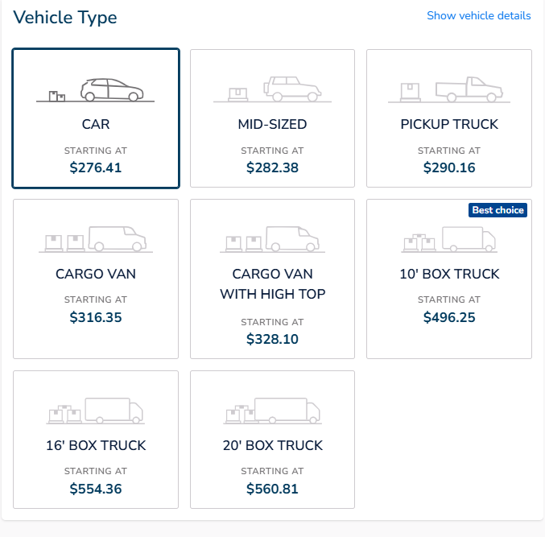
Proportional Table Based on Dispatch
 | Table ($)
0-99 lbs | Tabela Dispatch | 0-99 lbs | 100-249 lbs | 250 - 499 lbs | 500 - 999 lbs | 1000 - 1499 lbs | 1500 - 1999 lbs | 2000 - 2499 lbs | 2500 - 2999 lbs | 3000 - 3499 lbs | 3500 - 3999 lbs | 4000 - 4999 lbs | 5000 - 7999 lbs
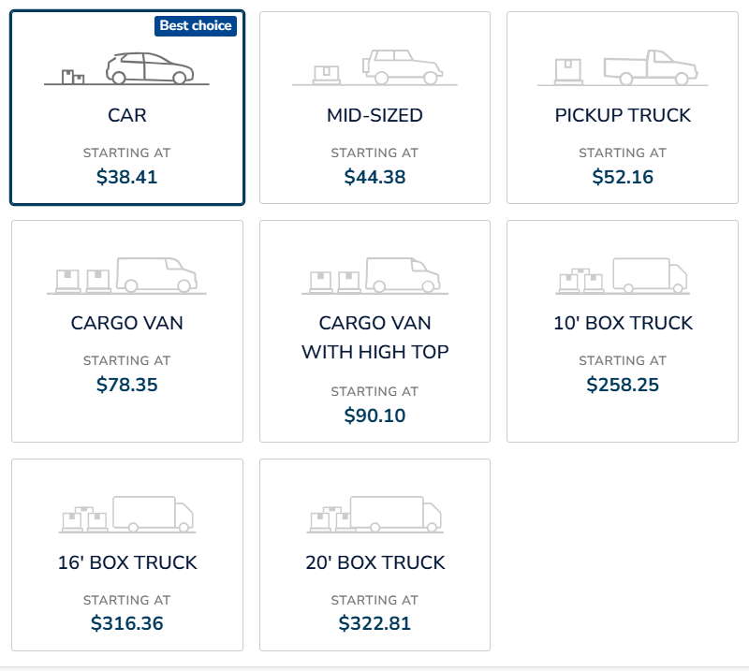
...
 | CAR | R$ 38.41 | R$ 43.41 | R$ 48.41 | R$ 57.41 | R$ 69.41 | R$ 82.41 | R$ 95.41 | R$ 126.41 | R$ 168.41 | R$ 207.41 | R$ 248.41 | R$ 262.41
 | MID-SIZED | R$ 44.38 | R$ 49.38 | R$ 54.38 | R$ 63.38 | R$ 75.38 | R$ 88.38 | R$ 101.38 | R$ 132.38 | R$ 174.38 | R$ 213.38 | R$ 254.38 | R$ 268.38
 | PICKUP | R$ 52.16 | R$ 57.16 | R$ 62.16 | R$ 71.16 | R$ 83.16 | R$ 96.16 | R$ 109.16 | R$ 140.16 | R$ 182.16 | R$ 221.16 | R$ 262.16 | R$ 276.16
 | CARGO | R$ 78.35 | R$ 83.35 | R$ 88.35 | R$ 97.35 | R$ 109.35 | R$ 122.35 | R$ 135.35 | R$ 166.35 | R$ 208.35 | R$ 247.35 | R$ 288.35 | R$ 302.35
 | CARGO VAN WITH HIGH TOP | R$ 90.10 | R$ 95.10 | R$ 100.10 | R$ 109.10 | R$ 121.10 | R$ 134.10 | R$ 147.10 | R$ 178.10 | R$ 220.10 | R$ 259.10 | R$ 300.10 | R$ 314.10
 | 10' BOX TRUCK | R$ 258.25 | R$ 263.25 | R$ 268.25 | R$ 277.25 | R$ 289.25 | R$ 302.25 | R$ 315.25 | R$ 346.25 | R$ 388.25 | R$ 427.25 | R$ 468.25 | R$ 482.25
 | 16'BOX TRUCK | R$ 316.36 | R$ 321.36 | R$ 326.36 | R$ 335.36 | R$ 347.36 | R$ 360.36 | R$ 373.36 | R$ 404.36 | R$ 446.36 | R$ 485.36 | R$ 526.36 | R$ 540.36
 | 20'BOX TRUCK | R$ 322.81 | R$ 327.81 | R$ 332.81 | R$ 341.81 | R$ 353.81
 | 26'BOX TRUCK | R$ 170.00 | R$ 180.00 | R$ 190.00 | R$ 205.00 | R$ 220.00

 | Table (%)
 | Tabela Dispatch | 0-99 lbs | 100-249 lbs | 250 - 499 lbs | 500 - 999 lbs | 1000 - 1499 lbs

 | CAR | N/A | 13.02% | 26.03% | 49.47% | 80.71%
 | MID-SIZED | N/A | 11.27% | 22.53% | 42.81% | 69.85%
 | PICKUP | N/A | 9.59% | 19.17% | 36.43% | 59.43%
 | CARGO | N/A | 6.38% | 12.76% | 24.25% | 39.57%
 | CARGO VAN WITH HIGH TOP | N/A | 5.55% | 11.10% | 21.09% | 34.41%
 | 10' BOX TRUCK | N/A | 1.94% | 3.87% | 7.36% | 12.00%
100-249 lbs | 16'BOX TRUCK | N/A | 1.58% | 3.16% | 6.01% | 9.80%
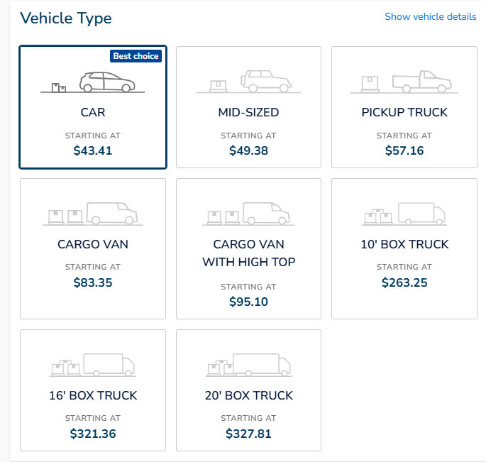
 | 20'BOX TRUCK | N/A | 1.55% | 3.10% | 5.89% | 9.60%
 | 26'BOX TRUCK | N/A | 5.88% | 11.76% | 20.59% | 29.41%

 | Conferência
 | Tabela Dispatch | 0-99 lbs | 100-249 lbs | 250 - 499 lbs | 500 - 999 lbs | 1000 - 1499 lbs

 | CAR | R$ 38.41 | R$ 43.41 | R$ 48.41 | R$ 57.41 | R$ 69.41
 | MID-SIZED | R$ 44.38 | R$ 49.38 | R$ 54.38 | R$ 63.38 | R$ 75.38
 | PICKUP | R$ 52.16 | R$ 57.16 | R$ 62.16 | R$ 71.16 | R$ 83.16
 | CARGO | R$ 78.35 | R$ 83.35 | R$ 88.35 | R$ 97.35 | R$ 109.35
 | CARGO VAN WITH HIGH TOP | R$ 90.10 | R$ 95.10 | R$ 100.10 | R$ 109.10 | R$ 121.10
 | 10' BOX TRUCK | R$ 258.25 | R$ 263.25 | R$ 268.25 | R$ 277.25 | R$ 289.25
 | 16'BOX TRUCK | R$ 316.36 | R$ 321.36 | R$ 326.36 | R$ 335.36 | R$ 347.36
 | 20'BOX TRUCK | R$ 322.81 | R$ 327.81 | R$ 332.81 | R$ 341.81 | R$ 353.81
 | 26'BOX TRUCK | R$ 170.00 | R$ 180.00 | R$ 190.00 | R$ 205.00 | R$ 220.00

250 - 499 lbs
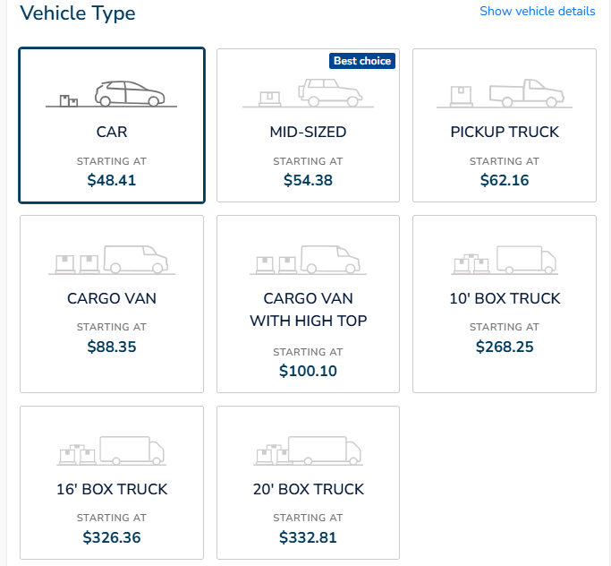

500 - 999 lbs
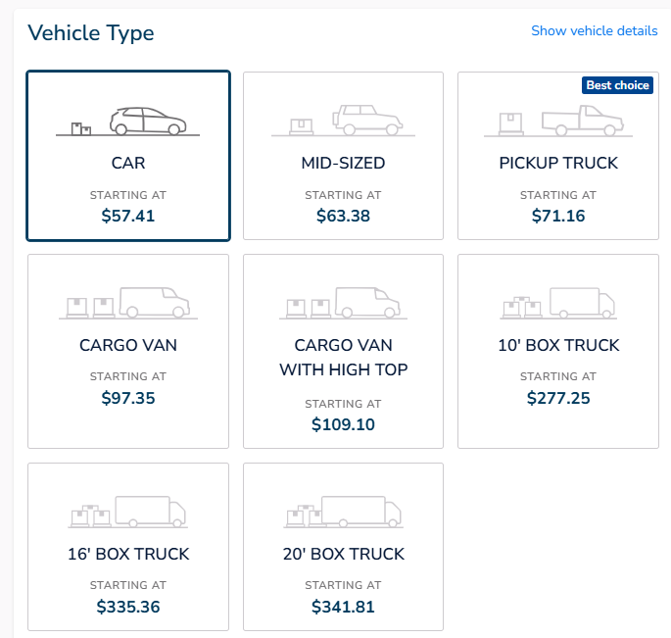

1000 - 1499 lbs
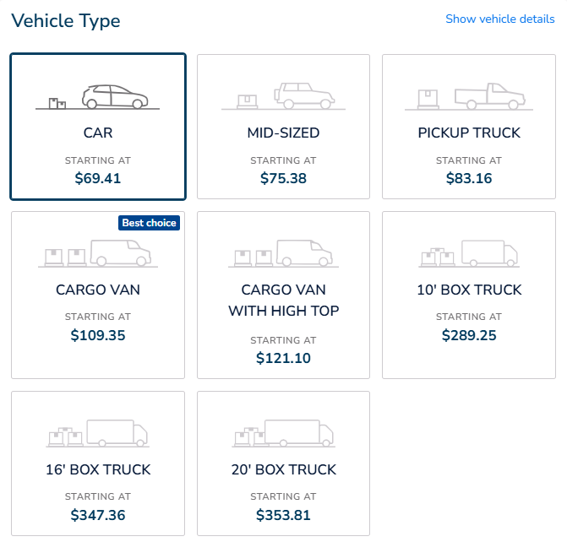

1500 - 1999 lbs
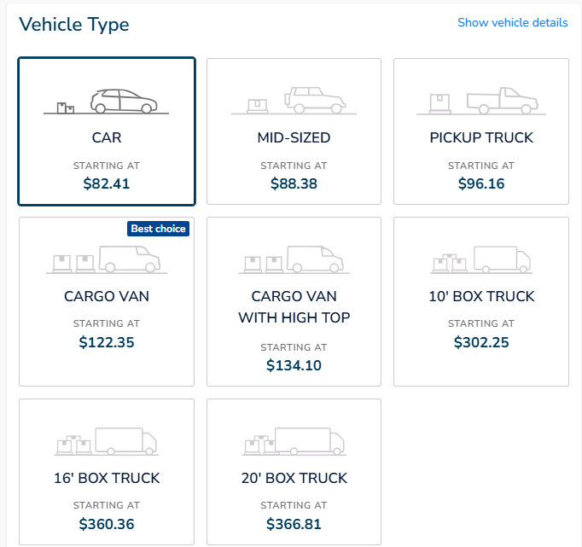

2000 - 2499 lbs
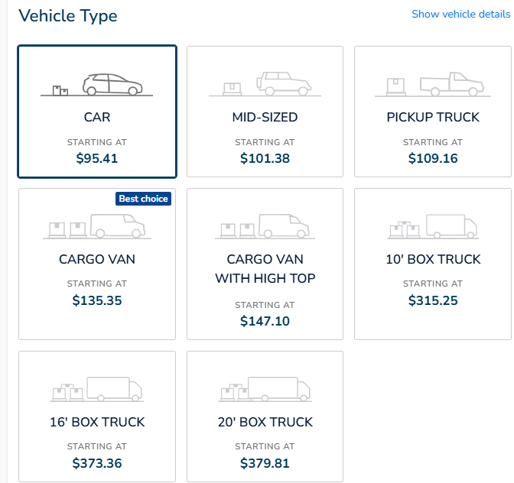

2500 - 2999 lbs
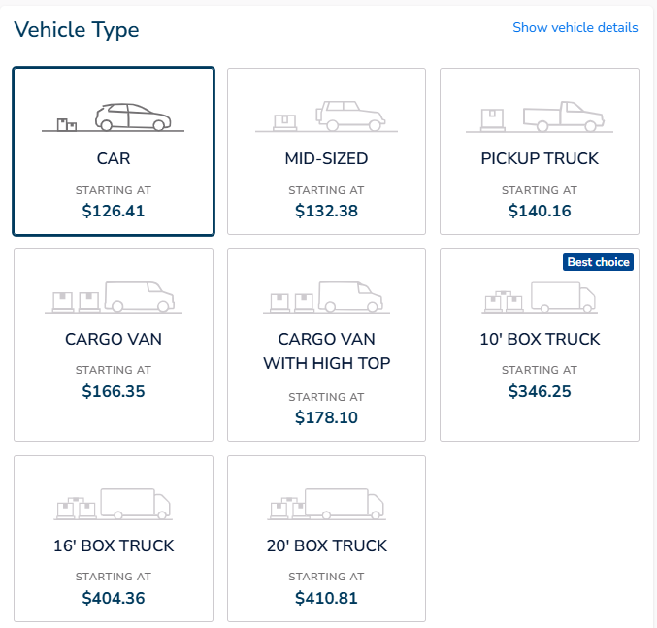

3000 - 3499 lbs
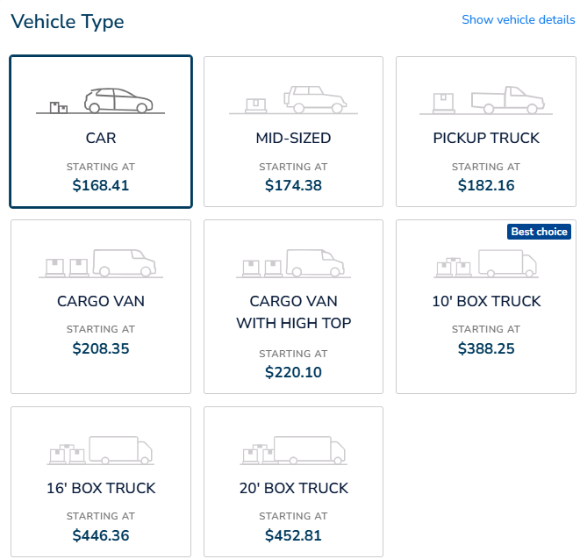

 |  |  |  | 3500 - 3999 lbs

3500 - 3999 lbs
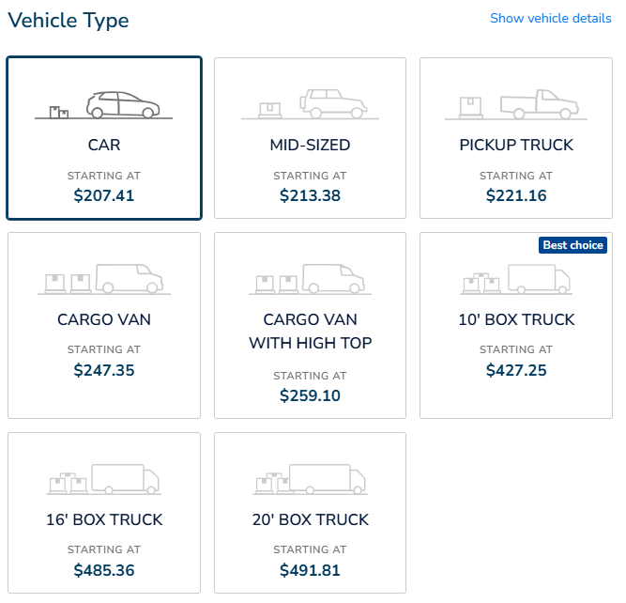

 |  |  |  |  | 11%

4000 - 4999 lbs
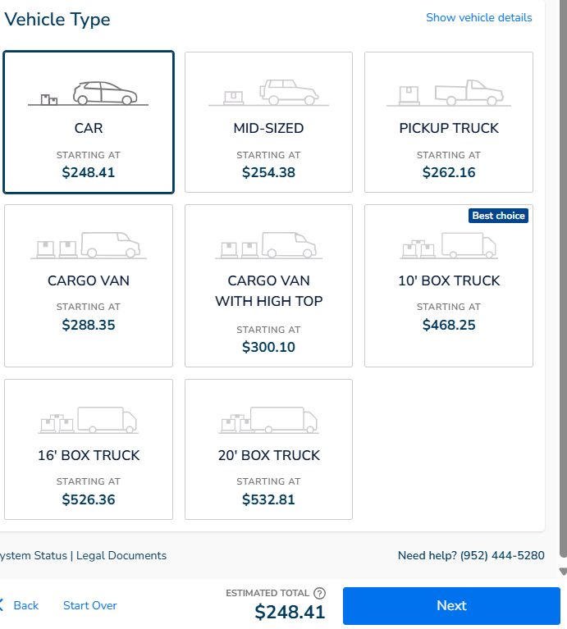

4000 - 4999 lbs
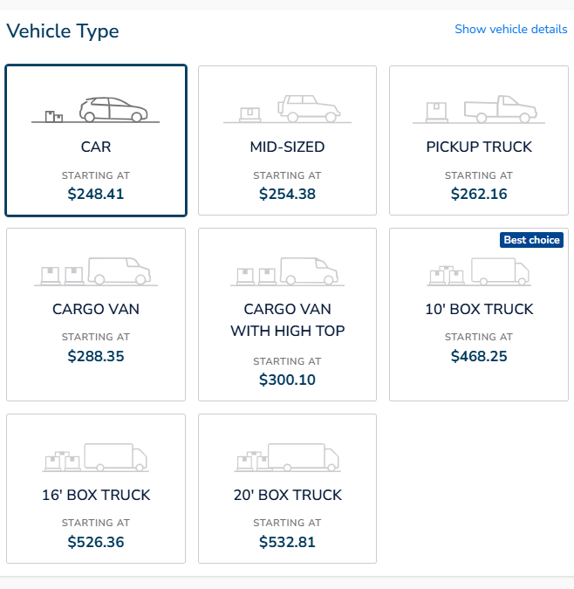

5000 - 7999 lbs
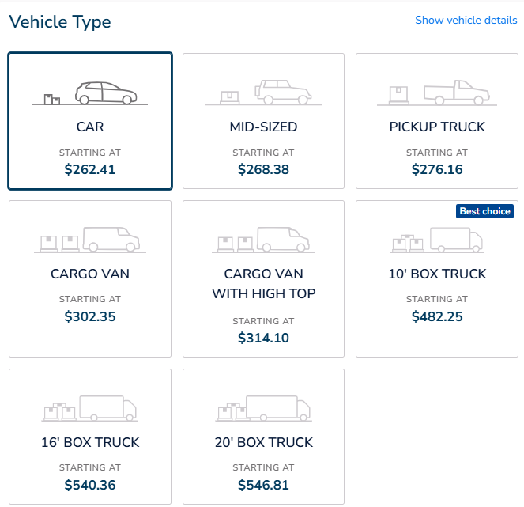

8000 - 12500 lbs

